QC 물질로딩 배치도
소스 폴더 열기
복사할 폴더 경로 선택
날짜 | Split 챔버 | Split 셀 | Split Mask | 재료명 | 최종 Lot |  |  |  |  |  | ver1.2 | 런시트 파일명 인터락
2021-09-24(금) | 6 | 4 | 5 | LG-227 Ref. | 210924h_LG-227 양산QC 227C21020(10월1일)-MC2
소자 |  | 4 | 7 | LG-227 Ref. |  |  |  |  | \\10.31.58.50\공유폴더\08. 신규 증착기\5. 매크로용\run sheet\
런시트 폴더 열기
폴더 생성할 경로 선택
LG-227 |  | 1 | 6 | 227C21020
챔버 |  | 1 | 3 | 227C21020 |  |  |  |  |  | 2021-04-02
126
Metal Chamber |  |  |  |  |  |  |  |  | \\10.31.58.50\공유폴더\03. Run Sheet\Run sheet\★21년\9월\3주\
2
마지막으로
툴링 시트 생성
물질 배치
 |  |  |  |  |  |  |  |  |  | 문자열 포함 관계 : 배치도 > 런시트 > 툴링시트, 도펀트검사

2021-03-01(월)

Cell# | OC#1 | OC#2 | OC#3 | Oc#4 : 툴링 1장 | Oc#5 | OC#6 : 툴링 1장 | MC#1
1 | XHT-125 | BH-310 | LG-286 | LG-844 | LG-676Ref. | LG-227 | Al
2 | LG-892 |  | 286A21M003 | LG-101 | 676A21006 - 월 12시 전달-폐기 | XET-156 | Ag
3 | LGHT-794 (3g) | 323A21009 | LiQ(3g) | LGHT-794 (3g) | LG-594Ref. | LiQ(3g) | LiF(3g)
4 | LG-812 | XBD-016 |  | LGHT-420 | DX8(1g) | LG-269 Ref. | Mg(5g)
5 | XHT-540 | XBD-345 |  | XHT-555 | DX1(1g) | LG-201 - 툴링 | Yb(boat)
6 | NDP-9 |  | XET-009 | NPB | DX2(1g) | LG-225
7 | XHT-566 | LG-323Ref. |  | LG-851 | LG-996 | 227 4M 변경품 (210222)-폐기
8 | XHT-046 | XBH-114 |  | 844A21002 - 툴링-폐기 | 594B21007 - 월 14시 전달-폐기 | 227C21005-폐기

2021-03-03(수)

Cell# | OC#1 | OC#2 | OC#3 | Oc#4 : 툴링1장 | Oc#5 | OC#6 : 툴링 1장 | MC#1
1 | XHT-125 |  | LG-292-새물질, 새도가니 | LG-844 | LG-911 | LG-227 | Al
2 | LG-892 | BH-113 | 292B21003-화요일 5시 전달 -퍠기 | LG-101 | LG-594Ref. -셀3번과 자리 겹쳐서 이동 (이동 안할 시 툴링1개 증가) | XET-156 | Ag
3 | LGHT-794 (3g) |  | LiQ(3g) | LGHT-794 (3g)-새물질, 새도가니 | LG-958 | LiQ(3g) | LiF(3g)
4 | LG-812 | XBD-370 | LG-225 | LGHT-420 | DX8(1g) | LG-269 Ref. | Mg(5g)
5 | XHT-540 | XBD-225 |  | XHT-555 | DX1(1g) | LG-201 - 툴링 | Yb(boat)
6 | NDP-9 |  | XET-009-새물질, 새도가니 | NDP-9 | DX2(1g) | LG-225
7 | XHT-566 |  | LG-260 | XHT-045-새물질, 새도가니-툴링 (OC#1-1 844와 자리겹침) | LG-996 | 227 4M 변경품 (210222)-폐기
8 | XHT-046 | XBH-114 -새물질, 새도가니 | 225A21002=폐기 | 844A21003 | 911 (21-0202) ★1g만 넣고 나머지 돌려주세요. -화요일 오후 5시 전달-폐기 | 227C21005-폐기

2021-03-04(목)

Cell# | OC#1 | OC#2 | OC#3 : 툴링1장 | Oc#4 | Oc#5 | OC#6 : 툴링 1장 | MC#1
1 | XHT-125 | LG-311 Ref.(#201222) | LG-292 | LG-844 |  | LG-227 | Al
2 | LG-892 | 311 (210205) - 수요일 오후 5시 전달-보관 | XET-156 | LG-101 | LG-594Ref. | XET-156 | Ag
3 | LGHT-794 (3g) |  | LiQ(3g) | LGHT-794 (3g) | LG-518 Ref. | LiQ(3g) | LiF(3g)
4 | LG-812 | XBD-002 - 셀 5번 XBD-002와 동일 시그너스 (툴링값) 사용 | LG-254-툴링 | LGHT-420 |  | LG-269 Ref. | Mg(5g)
5 | XHT-540 | XBD-225 | 292B21004-수요일 오후 5시 전달 -퍠기 | XHT-555 | DX1(1g) | LG-201 - 툴링 | Yb(boat)
6 | NDP-9 |  | XET-009 | NDP-9 | 518 (#210224)-목요일 오후 5시 전달 | LG-225
7 | XHT-566 | LG-323Ref. |  | XHT-045-툴링 |  | 227 4M 변경품 (210222)-폐기
8 | XHT-046 | XBH-114 |  | 844A21003-폐기 |  | 227C21005-폐기

2021-03-05(금)

Cell# | OC#1 | OC#2 | OC#3 | Oc#4 | Oc#5 | OC#6 | MC#1
1 | XHT-125 |  | LG-281 |  |  | LG-227 | Al
2 | LG-892 | BH-113 |  | LG-101 | LG-594Ref. | XET-156 | Ag
3 | LGHT-794 (3g) | 323A21010-목요일 오후 5시 전달-폐기 | LiQ(3g) | LGHT-794 (3g) | LG-518 Ref. | LiQ(3g) | LiF(3g)
4 | LG-812 | XBD-016 |  |  |  | LG-269 Ref. | Mg(5g)
5 | XHT-540 | XBD-370 | 281B21003-폐기 | LGHI-001 | DX1(1g) | LG-201 - 툴링 | Yb(boat)
6 | NDP-9 |  |  | NPB | 518 (#210224)-목요일 오후 5시 전달 | LG-225
7 | XHT-566 | LG-323Ref. |  | LG-851 |  | 227 4M 변경품 (210222)-폐기
8 | XHT-046 | 323 (#210223s2)-폐기 |  |  |  | 227C21005-폐기

2021-03-08(월)

Cell# | OC#1 | OC#2 | OC#3 | Oc#4 | Oc#5 | OC#6 | MC#1
1 | XHT-125 |  | LG-286 | LG-851 | LG-661 | LG-227 | Al
2 | LG-892 | BH-113 | LG-248 | LG-101 | LG-594Ref.- 재료 3g 넣으세요. | XET-156 | Ag
3 | LGHT-794 (3g) |  | LiQ(3g) | LGHT-794 (3g) | LG-594 Ref. (예비용) | LiQ(3g) | LiF(3g)
4 | LG-812 | XBD-370 | 286 Plate Reycle품 (#210305) -월요일 오후 6시 전달-보관 | XHT-046 | DX8(1g) | LG-269 Ref. | Mg(5g)
5 | XHT-540 | XBD-345 | 248A21004-폐기 | LGHI-001 | DX1(1g) | LG-201 | Yb(boat)
6 | NDP-9 |  | XET-009 | NDP-9 | DX2(1g) | LG-225
7 | XHT-566 |  |  | LGHT-420 | LG-996
8 | XHT-046 | XBH-114 |  |  | 661A21002-월요일 오후 5시 전달 -툴링

2021-03-10(수)

Cell# | OC#1 | OC#2 | OC#3 | Oc#4 : 툴링1장 | Oc#5 | OC#6 | MC#1
1 | XHT-125 |  | LG-281 | LG-851 | LG-661 | LG-227 | Al
2 | LG-892 | BH-113 | LG-292 | LG-101 | LG-594Ref.- 재료 3g 넣으세요. | XET-156 | Ag
3 | LGHT-794 (3g) |  | LiQ(3g) | LGHT-794 (3g) | LG-594 Ref. (예비용) | LiQ(3g) | LiF(3g)
4 | LG-812 | XBD-370 | 292B21005 |  | DX8(1g) | LG-269 Ref. | Mg(5g)
5 | XHT-540 | XBD-225 | 281T21002-화요일 오후 5시 전달 | LGHI-001 | DX1(1g) | LG-201 | Yb(boat)
6 | NDP-9 |  | XET-009 | NDP-9 | DX2(1g) | LG-225
7 | XHT-566 |  |  | XHT-045 | LG-996
8 | XHT-046 | XBH-114 |  | NPB-툴링 (셀 6번과 자리겹침) | 661A21002-월요일 오후 5시 전달

2021-03-11(목)

Cell# | OC#1: 툴링2장 | OC#2 | OC#3 | Oc#4 : 툴링1장 | Oc#5 | OC#6: 툴링1장 | MC#1
1 | XHT-125 | BH-310 | LG-281 | LG-851 | LG-661 | LG-227 | Al
2 | LG-892 |  | LG-292 | LG-101 | LG-594Ref.- 재료 3g 넣으세요. | XET-156 | Ag
3 | XHT-555 |  | LiQ(3g) | LGHT-794 (3g) | LG-594 Ref. | LiQ(3g) | LiF(3g)
4 | LG-812 | XBD-016 | 292B21005 |  | DX8(1g) |  | Mg(5g)
5 | 844A21004-수요일 오후 5시 전달 -툴링 |  | 281T21002-화요일 오후 5시 전달 | LGHI-001 | DX1(1g) | LG-201 | Yb(boat)
6 | NDP-9 |  | XET-009 | NDP-9 | DX2(1g) | LG-225
7 | LG-844-툴링 | LG-323Ref. |  | XHT-045 | LG-996 | LG-269 Ref.-툴링
8 | 812A21004 |  |  | NPB-툴링 (셀 6번과 자리겹침) | 661A21002-월요일 오후 5시 전달 | 269A21004-수요일 오후 5시 전달

2021-03-12(금)

Cell# | OC#1 | OC#2 | OC#3 | Oc#4 | Oc#5 : 툴링3장 | OC#6 | MC#1
1 | XHT-125 |  | LG-281 | LG-851 | LG-676 Ref. | LG-227 | Al
2 | LG-892 | BH-113 |  | LG-101 | 676A21007-폐기 | XET-156 | Ag
3 | LG-1425 |  | LiQ(3g) | LGHT-794 (3g) | LG-919 Ref.-툴링 | LiQ(3g) | LiF(3g)
4 | LG-812 | XBD-370 | LG-1103 |  | DX8(1g) |  | Mg(5g)
5 | XHT-100 | XBD-345 | 281B21004-목요일 오후 5시 전달 | LGHI-001 |  | LG-201 | Yb(boat)
6 | NDP-9 |  |  | NDP-9 |  | LG-225
7 | XHT-115 | LG-323Ref. | XET-390 | XHT-045 | LG-919 (M919-02-01)-툴링-폐기 | LG-269 Ref.-툴링
8 | XHT-9001 |  | LG-1103 (210309) -목요일 오후 5시 전달 | NPB-툴링 (셀 6번과 자리겹침) | LG-983 Ref.-툴링 | 269A21004-수요일 오후 5시 전달

2021-03-15(월)

Cell# | OC#1: 툴링2장 | OC#2 | OC#3 | Oc#4 | Oc#5 : 툴링1장 | OC#6 | MC#1
1 | XHT-125 | BH-310 | LG-281 | LG-851 | LG-518 Ref. | LG-227 | Al
2 | LG-892 | BH-113 |  | LG-101 | LG-594 Ref. -재료 3g 이상 넣으세요 | XET-156 | Ag
3 | ★812A21004-툴링 -금요일 오후 4시 전달 - 새물질, 새도가니 넣으세요-폐기 | 323A21012 -금요일 오후 5시 전달 | LiQ(3g) | LGHT-794 (3g) | 594B21008-폐기 | LiQ(3g) | LiF(3g)
4 | LG-812 -새물질, 새도가니 넣으세요 | XBD-016 | LG-1103 | LG-844-새물질, 새도가니 넣으세요 | 518 (#210308)-툴링 -월요일 오후 3시 전달-폐기 |  | Mg(5g)
5 | XHT-100 | XBD-370 | 281B21004-목요일 오후 5시 전달 | XHT-555 | DX1(1g) | LG-201 | Yb(boat)
6 | NDP-9 |  |  | NPB | DX2(1g) | LG-225
7 | XHT-115 | LG-323Ref. | XET-390 | LGHT-420 | LG-996-재료 3g 이상 넣으세요. | LG-269 Ref.-툴링
8 | XHT-540-툴링 | 323A21011 | LG-1103 (210309) -목요일 오후 5시 전달 | 844A21004-월요일 오후 3시 전달 -새물질, 새도가니 넣으세요.-폐기 | 594T21001-폐기 | 269A21004-수요일 오후 5시 전달

2021-03-17(수)

Cell# | OC#1: 툴링3장 | OC#2 | OC#3 | Oc#4 | Oc#5 | OC#6 | MC#1
1 | XHT-125 | BH-310 | LG-281 | LG-851 | LG-676-새물질, 새도가니 주의 | LG-227 | Al
2 | LG-892 | BH-113 |  | LG-101 | 676A21007-화요일 오후 5시 전달 -새물질, 새도가니 주의-폐기 | XET-156 | Ag
3 | LG-101-툴링 | 323A21012-폐기 금요일 오후 5시 전달 | LiQ(3g) | LGHT-794 (3g) | LG-594 Ref. | LiQ(3g) | LiF(3g)
4 | LG-812 | XBD-016 | LG-1103 | LG-844-새물질, 새도가니 넣으세요 | DX8 |  | Mg(5g)
5 | 101G21003-툴링 -화요일 오후5시 전달-폐기 | XBD-370 | 281B21004-폐기 -목요일 오후 5시 전달 | XHT-555 |  | LG-201 | Yb(boat)
6 | NDP-9 |  |  | NPB | DX2(1g) | LG-225
7 | NPB-툴링 | LG-323Ref. | XET-390 | LGHT-420 | LG-996 | LG-269 Ref.
8 | 812A21005 -화요일 오후 1시 전달-폐기 | 323A21011-폐기 | LG-1103 (210309)-폐기 -목요일 오후 5시 전달 | 844A21004-폐기 -새물질, 새도가니 넣으세요. |  | 269A21005 -화요일 오후 3시 전달-폐기

2021-03-18(목)

Cell# | OC#1: 툴링3장 | OC#2 | OC#3 : 툴링1장 | Oc#4 | Oc#5 | OC#6 | MC#1
1 | XHT-125 | 323A21013-폐기 | LG-281 | LG-851 | LG-676 | LG-227 | Al
2 | LG-892 | BH-113 | LG-286 | LG-101 | 676A21007-화요일 오후 5시 전달-폐기 | XET-156 | Ag
3 | LG-101-툴링 | 323R21003-폐기 | LiQ(3g) | LGHT-794 (3g) | LG-594 Ref. | LiQ(3g) | LiF(3g)
4 | LG-812 | XBD-016 | 286A21M004 -수요일 오후 5시 전달 |  | DX8 |  | Mg(5g)
5 | 101G21003-툴링-폐기 -화요일 오후5시 전달 | XBD-370 | 281B21005 -수요일 오후 5시 전달 | LGHI-001 |  | LG-201 | Yb(boat)
6 | NDP-9 |  | XET-009 |  | DX2(1g) | LG-225
7 | NPB-툴링 | LG-323Ref. |  |  | LG-996 | LG-269 Ref.
8 | 812A21005-폐기 -화요일 오후 1시 전달 | LG-323R Ref. (323R21002)-퍠기 | LG-254-툴링 | NPB |  | 269A21005 -화요일 오후 3시 전달

2021-03-19(금)

Cell# | OC#1 | OC#2 | OC#3 | Oc#4 | Oc#5 | OC#6 | MC#1
1 | XHT-125 | LG-311 | LG-281 | LG-844 | LG-911 | LG-227 | Al
2 | LG-892 |  | LG-286 | LG-101 | LG-594 Ref. | XET-156 | Ag
3 |  |  | LiQ(3g) | LGHT-794 (3g) | LG-958 | LiQ(3g) | LiF(3g)
4 | LG-812 | XBD-002 | 286A21M004-폐기 -수요일 오후 5시 전달 | XHT-046 | DX8 |  | Mg(5g)
5 |  | XBD-345 | 281B21005-폐기 -수요일 오후 5시 전달 | XHT-555 |  | LG-201 | Yb(boat)
6 | NDP-9 |  | XET-009 | NDP-9 | DX2(1g) | LG-225
7 | XHT-566 | LG-323Ref. |  |  | LG-996 | LG-269 Ref.
8 | XHT-540 | XBH-114 | LG-254-툴링 | 844A21005-목요일 오후 5시 전달-폐기 | LG-911 (21-M-911-0301)-폐기 | 269A21005-폐기 -화요일 오후 3시 전달

2021-03-23(화)

Cell# | OC#1 | OC#2 | OC#3 | Oc#4 : 툴링2장 | Oc#5 | OC#6 : 툴링1장 | MC#1
1 | XHT-125 |  | XET-390 | LG-851 | LG-661 | LG-227 | Al
2 | LG-892 | BH-113 | LG-292 | LG-101 | LG-594 Ref. (594R20004)-폐기 - 월요일 오후 3시 전달 - 594T제품 양산QC 할 떄의 Ref. | XET-156 | Ag
3 |  |  | LiQ(3g) | LGHT-794 (3g)-툴링 -LG-292 광특성 Fail로 툴링 다시 하세요 | 661A21003-월요일 오후 4시 전달-폐기 | LiQ(3g) | LiF(3g)
4 | LG-812 | XBD-370 | LG-225 | XHT-555-툴링 (셀4번과 자리 겹침) | DX8 |  | Mg(5g)
5 |  | XBD-225 | 292A21004 -금요일 오후 5시 전달 | LGHI-001 | DX1(1g) | LG-201 | Yb(boat)
6 | NDP-9 |  | XET-009 | NDP-9 |  | LG-289-툴링
7 | XHT-566 |  | LG-260 | XHT-045 | LG-996 | LG-281
8 | XHT-540 | XBH-114 | 225A21003 -금요일 오후 5시 전달 | LGHT-420 | 594T21001-월요일 오후 3시 전달-폐기 | 281B21006 - 월요일 오후 3시 전달

2021-03-24(수)

Cell# | OC#1 : 툴링1장 | OC#2 | OC#3 | Oc#4 | Oc#5 | OC#6 | MC#1
1 | LG-1425 | LG-324 | XET-390 | LG-851 | 594B21008 | LG-227 | Al
2 | LG-851-툴링 |  | LG-292 | LG-101 | LG-594 Ref. - 최대한 많이 넣으세요. | XET-156 | Ag
3 |  | 324 (#210315S2)-폐기 | LiQ(3g) | LGHT-794 (3g)-툴링 -LG-292 광특성 Fail로 툴링 다시 하세요 | 594B21009 | LiQ(3g) | LiF(3g)
4 |  |  | LG-225 | XHT-555-툴링 (셀4번과 자리 겹침) |  |  | Mg(5g)
5 |  | XBD-345 | 292A21004 -금요일 오후 5시 전달 | LGHI-001 | DX1(1g) | LG-201 | Yb(boat)
6 | NDP-9 |  | XET-009 | NDP-9 |  | LG-289-툴링
7 |  |  | LG-260 | XHT-045 | LG-996 | LG-281
8 | XHT-9001 | 324 (#210316S2)-폐기 | 225A21003 -금요일 오후 5시 전달 | LGHT-420 |  | 281B21006-퍠기 - 월요일 오후 3시 전달

2021-03-25(목)

Cell# | OC#1 | OC#2 | OC#3 | Oc#4 : 툴링1장 | Oc#5 | OC#6 | MC#1
1 | XHT-125 | BH-310 | XET-390 | NPB-툴링 셀 5,6,8과 자리 겹쳐서 툴링 | 594B21008-폐기-화요일 오후 4시 전달 | LG-227 | Al
2 | LG-851 | BH-113 | LG-292 | LG-101 | LG-594 Ref. | XET-156 | Ag
3 | 812A21005-수요일 오후 5시 전달 | 323A21013-폐기-수요일 오후 5시 전달 | LiQ(3g) | LGHT-794 (3g) | 594B21009-폐기 | LiQ(3g) | LiF(3g)
4 | LG-812 | XBD-016 | LG-225 | LG-807 |  |  | Mg(5g)
5 |  | XBD-370 | 292A21004-폐기 -금요일 오후 5시 전달 | LGHI-001 | DX1(1g) | LG-269 | Yb(boat)
6 | NDP-9 |  | XET-009 | NDP-9 |  | LG-289
7 | XHT-566 | LG-323Ref. | LG-260 | LGHT-420 | LG-996
8 | XHT-540 | 323A21014-폐기 | 225A21003-폐기 -금요일 오후 5시 전달 | 807A21007-수요일 오후 5시 전달 |  | LG-225

2021-03-26(금)

Cell# | OC#1 | OC#2 | OC#3 | Oc#4 : 툴링1장 | Oc#5 | OC#6 | MC#1
1 | XHT-125 | LG-311 | LG-281 | NPB-툴링 셀 5,6,8과 자리 겹쳐서 툴링 | LG-518 - 재료 많이 넣으세요. | LG-227 | Al
2 | LG-851 | BH-113 | XET-156 | LG-101 | LG-594 Ref. | XET-156 | Ag
3 | 812A21005-폐기-수요일 오후 5시 전달 |  | LiQ(3g) | LGHT-794 (3g) | 518 (210322)-폐기-목요일 오후 5시 전달 | LiQ(3g) | LiF(3g)
4 | LG-812 | BD-002 | LG-254 | LG-807 |  |  | Mg(5g)
5 |  | XBD-370 | 281T21003 -목요일 오후 5시 전달 | LGHI-001 | DX1(1g) | LG-269 | Yb(boat)
6 | NDP-9 |  |  | NDP-9 |  | LG-289
7 | XHT-566 | LG-323Ref. |  | LGHT-420
8 | XHT-540 |  |  | 807A21007-보관-수요일 오후 5시 전달 |  | LG-225

2021-03-29(월)

Cell# | OC#1 | OC#2 | OC#3 | Oc#4 | Oc#5 | OC#6 : 툴링1장 | MC#1
1 | XHT-125 | LG-311 (#210324)-보관 -월요일 오후 4시 전달 | LG-281 | NPB | 594B21010-폐기-금요일 오후 5시 전달 | LG-227 | Al
2 | LG-892 | 323A21014-폐기-월요일 오후 4시 전달 | XET-156 | LG-101 | LG-594 Ref. | XET-156 | Ag
3 |  | LG-311 | LiQ(3g) | LG-851 | LG-911 | LiQ(3g) | LiF(3g)
4 | LG-812 | BD-016 | LG-254 |  | DX8 |  | Mg(5g)
5 |  | BD-002 | 281T21003 -목요일 오후 5시 전달 |  | DX1(1g) | LG-201 | Yb(boat)
6 | NDP-9 |  |  |  | LG-958 | LG-269-툴링
7 | XHT-566 | LG-323Ref. |  | LGHT-420 | LG-996 |  |  |  |  | LG-518 잔사 (Ev3-L2-31B)-수요일 오후 5시 전달
8 | XHT-540 | 323A21013-폐기-월요일 오후 4시 전달 |  |  | M911-210302-폐기-월요일 오후 3시 전달 | LG-225

2021-03-31(수)

Cell# | OC#1 | OC#2 | OC#3 | Oc#4 | Oc#5 | OC#6 | MC#1
1 | XHT-125 | LG-311 #210304 |  | NPB | LG-518 Ref. (3g 이상 넣으세요) | LG-227 | Al
2 | LG-892 |  | XET-156 | LG-101 | LG-594 Ref. (3g 이상 넣으세요) | XET-156 | Ag
3 |  | LG-311 | LiQ(3g) | LG-851 | LG-518 #210315 | LiQ(3g) | LiF(3g)
4 | LG-812 |  | LG-254 |  |  |  | Mg(5g)
5 |  | BD-002 | 281T21003 -목요일 오후 5시 전달 |  | DX1(2g 넣으세요.) | LG-201 | Yb(boat)
6 | NDP-9 |  |  |  |  | LG-269
7 | XHT-566 | LG-323Ref. |  | LGHT-420 | LG-518 #210323
8 | XHT-540 |  |  |  | 518 잔사 (Ev3-L2-318 ) | LG-225

2021-04-01(목)

Cell# | OC#1 | OC#2 | OC#3 | Oc#4 : 툴링1장 | Oc#5 | OC#6 | MC#1
1 | XHT-125 | 323A21015 | LG-281 | LG-851 | LG-661 (661R21001) -661R 잔사 Ref.로 사용 (고객요청) | LG-227 | Al
2 | LG-892 | BH-113 | LG-286 | LG-101 | 661R 잔사 | XET-156 | Ag
3 |  |  | LiQ(3g) | LGHT-794 |  | LiQ(3g) | LiF(3g)
4 | LG-812 | BD-016 | 286A21M005 -수요일 오후 5시 전달 | XHT-046 | DX8 |  | Mg(5g)
5 |  | BD-370 | 281B21007 | LGHI-001 |  | LG-201 | Yb(boat)
6 | NDP-9 | XBD-345 | XET-009 | NDP-9 |  | LG-269
7 | XHT-566 | LG-323Ref. |  | LGHT-1425-툴링
8 | XHT-540 | XBH-114 |  | NPB |  | LG-225

2021-04-02(금)

Cell# | OC#1 | OC#2 | OC#3 : 툴링1장 | Oc#4 | Oc#5 | OC#6 : 툴링2장 | MC#1
1 | XHT-125 | 323A21015-폐기 |  | LG-851 |  | LG-227 | Al
2 | LG-892 | BH-113 | LG-286 | LG-101 |  | XET-156 | Ag
3 | LGHT-794 |  | LiQ(3g) | LGHT-794 | LG-958 | LiQ(3g) | LiF(3g)
4 | LG-812 | BD-016 | 286A21M006-폐기 -목요일 오후 5시 전달 | XHT-046 | DX8 | LG-207Ref - 툴링 | Mg(5g)
5 | 807A21007-폐기 | BD-370 | LG-579 | LGHI-001 |  | LG-269 | Yb(boat)
6 | NDP-9 | XBD-345 | XET-009 | NDP-9 | H958-210331-폐기-목요일 오후 5시 전달 | LG-289
7 | LG-807 | LG-323Ref. | 579 #210323-폐기-툴링 | LG-1425-툴링 |  | 207A21M001-★보관-툴링
8 | XHT-9001 | XBH-114 |  | NPB |  | LG-225

2021-04-05(월)

Cell# | OC#1 : 툴링2장 | OC#2 | OC#3 | Oc#4 : 툴링1장 | Oc#5 : 툴링2장 | OC#6 | MC#1
1 | LG-807 - 툴링 | 323A21016 | 286 340도-★보관 -금요일 오후 5시 전달 | LG-851 | LG-677 Ref.(200818)-툴링 -금요일 오후 5시 전달 | LG-227 | Al
2 | LG-892 | BH-113 | LG-286 (#201027)-★보관 -금요일 오후 5시 전달 -286 잔사품 Ref.로 사용 | LG-101 | LG-677 (210325)-폐기-툴링 -금요일 오후 5시 전달 | XET-156 | Ag
3 | LGHT-794 | 323A21017 | LiQ(3g) | LGHT-794 | LG-594 | LiQ(3g) | LiF(3g)
4 | 807A21008-폐기-툴링 | BD-016 | 286 350도-★보관 -금요일 오후 5시 전달 | XHT-046 | DX8 |  | Mg(5g)
5 | XHT-100 | BD-370 | 286 360도-★보관- -금요일 오후 5시 전달 | XHT-566-툴링 -챔버4번에 툴링 잡은 적 없음. | DX1 |  | Yb(boat)
6 | NDP-9 | XBD-345 | XET-009 | NDP-9 |  | LG-289
7 | XHT-115 | LG-323Ref. |  | LGHT-420 | LG-996
8 | XHT-540 | XBH-114 |  | NPB | 594B21011-폐기-월요일 오후 5시 전달 | LG-225

2021-04-07(수)

Cell# | OC#1 | OC#2 | OC#3 | Oc#4 | Oc#5 | OC#6 | MC#1
1 | XHT-125 | 323A21016-폐기 | LG-269 | LG-851 | 594B20024Ref. | LG-227 | Al
2 | LG-892 | BH-113 | LG-286 | LG-101 | 594B21012-폐기화요일 오후 5시 전달 | XET-156 | Ag
3 | LG-812 | 323A21017-폐기 | LiQ(3g) | LGHT-794 | H958-210401-폐기 | LiQ(3g) | LiF(3g)
4 |  | BD-016 | LG-225 | XHT-046 | DX8 |  | Mg(5g)
5 | XHT-100 | BD-370 | 286R21001-폐기- 화요일 오후 5시 전달 | XHT-566-툴링 | DX1 |  | Yb(boat)
6 | NDP-9 | XBD-345 | XET-009 | NDP-9 | LG-958 | LG-289
7 | XHT-115 | LG-323Ref. | 286 R1★보관-화요일 오후 5시 전달 | LGHT-420 | LG-996
8 | XHT-540 | XBH-114 | 286 R2★보관-화요일 오후 5시 전달 | NPB |  | LG-225

2021-04-08(목)

Cell# | OC#1 | OC#2 | OC#3 | Oc#4 | Oc#5 | OC#6 | MC#1
1 | XHT-125 | 323A21016-폐기 | LG-269 | LG-851 | 594R20004 Ref. -수요일 오후 5시 전달 - 594 Recycle품 Ref.로 사용 | LG-227 | Al
2 | LG-892 | BH-113 | LG-286 | LG-101 | 594R21001-수요일 오후5시 전달 | XET-156 | Ag
3 | LG-812 | 323A21017-폐기 | LiQ(3g) | LGHT-794 | H958-210406-수요일 오후 5시 전달 | LiQ(3g) | LiF(3g)
4 |  | BD-016 | LG-225 | XHT-046 | DX8 |  | Mg(5g)
5 | XHT-100 | BD-370 | 286A21M007-수요일 오후 3시 전달 | XHT-566-툴링 | DX1 |  | Yb(boat)
6 | NDP-9 | XBD-345 | XET-009 | NDP-9 | LG-958 | LG-289
7 | XHT-115 | LG-323Ref. |  | LGHT-420 | LG-996
8 | XHT-540 | XBH-114 |  | NPB |  | LG-225

2021-04-09(금)

Cell# | OC#1 | OC#2 | OC#3 | Oc#4 : 툴링 1장 | Oc#5 : 툴링 1장 | OC#6 | MC#1
1 | XHT-125 | BH-310 | LG-269 | LG-851 | LG-983 (#210308) -폐기- 툴링 | LG-227 | Al
2 | LG-892 | BH-113 | LG-286 | LG-101 |  | XET-156 | Ag
3 | LG-812 | 323A21018-폐기-목요일 오후 3시 전달 | LiQ(3g) | LGHT-794 |  | LiQ(3g) | LiF(3g)
4 |  | BD-016 | LG-225 |  | DX8 | LG-281Ref. | Mg(5g)
5 | XHT-100 | BD-370 | 286A21M007 | XHT-566 |  | 281B21008-폐기 | Yb(boat)
6 | NDP-9 |  | XET-009 | NDP-9 |  | LG-225
7 | XHT-115 | LG-323Ref. |  | LGHI-001 - 툴링 | LG-919Ref.-전달 완료 | 281R21007-폐기
8 | XHT-540 |  |  | NPB | LG-983Ref.-전달 완료 | 227C21006-폐기

2021-04-12(월)

Cell# | OC#1 | OC#2 | OC#3 : 툴링 1장 | Oc#4 | Oc#5 | OC#6 : 툴링 1장 | MC#1
1 | XHT-125 | 323A21019-폐기 -금요일 오후 5시 전달 | 281 Dark 10일-★보관 현장 전달 완료 | LG-851 | LG-676 -새물질,새도가니 넣으세요. (수명 Fail 방지) | LG-227 | Al
2 | LG-892 | XBH-113 | LG-286 | LG-101 | 676A21008-폐기 -월요일 오후 5시30분 전달 | XET-156 | Ag
3 | LGHT-794 |  | LiQ(3g) | LGHT-794 | LG-661 | LiQ(3g) | LiF(3g)
4 | LG-812 | XBD-016 | 286 잔사-★보관 현장 전달 완료 | XHT-046 | DX8 | LG-269 | Mg(5g)
5 |  | XBD-345 | LG-281Ref. (281B20017) -수요일 메인트할 때 그대로 넣으세요 - 재료 모자라면 바이알 찾아서 넣으세요 (현장 보관 중) | LGHI-001 |  | LG-281 | Yb(boat)
6 | NDP-9 | XBD-370 | XET-009 |  | 661A21004-폐기 | LG-225
7 |  | LG-323Ref. | 281R21008 -폐기-툴링 - 금요일 오후 5시 전달 | LG-1425 |  | LG-201 - 툴링
8 | XHT-9001 | XBH-114 | 281 Dark 20일-★보관 현장 전달 완료 | NPB |  | 281B21009-폐기 -월요일 오후 5시 전달

2021-04-14(수)

Cell# | OC#1 | OC#2 | OC#3 : 툴링1장 | Oc#4 | Oc#5 | OC#6 : 툴링1장 | MC#1
1 | XHT-125 | LG-324 | 281 Dark 30일-현장 전달 완료 | LG-851 | LG-676 -새물질,새도가니 넣으세요. (수명 Fail 방지) | LG-227 | Al
2 | LG-892 | XBH-113 | LG-286 | LG-101 | 676A21008-폐기 -월요일 오후 5시30분 전달 | XET-156 | Ag
3 | LGHT-794 | 324 (210330)-현장 전달 완료-★보관 | LiQ(3g) | LGHT-794 | LG-661 | LiQ(3g) | LiF(3g)
4 | LG-812 |  | 281 UV 10일-툴링 -현장 전달 완료-★보관 | XHT-046 | DX8 | LG-269 | Mg(5g)
5 |  | XBD-345 | LG-281Ref. (281B20017) -수요일 메인트할 때 그대로 넣으세요 - 재료 모자라면 바이알 찾아서 넣으세요 (현장 보관 중) | LGHI-001 |  |  | Yb(boat)
6 | NDP-9 | XBD-370 | XET-009 |  | 661A21004-폐기 | LG-225
7 |  |  | 286A21M008 화요일 오후 3시 전달 | LG-1425 |  | XET-390
8 | XHT-9001 | XBH-114 | 281 UV 20일-현장 전달 완료-★보관 | NPB |  | XET-009-툴링

2021-04-15(목)

Cell# | OC#1 | OC#2 | OC#3 | Oc#4 | Oc#5 | OC#6 : 툴링1장 | MC#1
1 | XHT-125 |  | 281 UV 30일-현장 전달 완료-★보관 | LG-851 | LG-676 -새물질,새도가니 넣으세요. (수명 Fail 방지) | LG-227 | Al
2 | LG-892 | XBH-113 | LG-286 | LG-101 | 676A21008-폐기 -월요일 오후 5시30분 전달 | XET-156 | Ag
3 | LGHT-794 | 323A21020 수요일 오후 5시 전달 | LiQ(3g) | LGHT-794 | LG-661 | LiQ(3g) | LiF(3g)
4 | LG-812 | XBD-016 |  | XHT-046 | DX8 | LG-269 | Mg(5g)
5 |  | XBD-345 | LG-281Ref. (281B20017) | LGHI-001 |  |  | Yb(boat)
6 | NDP-9 | XBD-370 | XET-009 |  | 661A21004-폐기 | LG-225
7 |  | LG-323Ref. | 286A21M009 화요일 오후 3시 전달 | LG-1425 |  | XET-390
8 | XHT-9001 | XBH-114 |  | NPB |  | XET-009-툴링

2021-04-16(금)

Cell# | OC#1 | OC#2 | OC#3 | Oc#4 | Oc#5 | OC#6 : 툴링1장 | MC#1
1 | XHT-125 | BH-310 | 281 UV 30일-★보관-현장 전달 완료 | LG-851 | LG-676 -새물질,새도가니 넣으세요. (수명 Fail 방지) | LG-283 | Al
2 | LG-892 |  | LG-286 | LG-101 | 676A21009-폐기-목요일 오후 3시 전달 | XET-156 | Ag
3 |  |  | LiQ(3g) | LGHT-794 |  | LiQ(3g) | LiF(3g)
4 | LG-812 | BD-016 | LG-281Ref. (281B20017) | XHT-046 | DX8 | LG-269 | Mg(5g)
5 |  |  | XET-009 | LGHI-001 |  |  | Yb(boat)
6 | NDP-9 |  | 286A21M009-폐기 |  |  | LG-225
7 | XHT-566 |  |  | LG-1425
8 | XHT-540 |  |  | NPB |  | 283A21003-툴링-폐기

2021-04-20(화)

Cell# | OC#1 : 툴링 1장 | OC#2 | OC#3 | Oc#4 | Oc#5 | OC#6 | MC#1
1 | XHT-125 | LG-323 | XET-390 |  | LG-677 Ref.-월요일 오후 4시 전달 |  | Al
2 | LG-892 | BH-113 | LG-1103 | LG-101 | 677 #210408 - 금요일 오후 3시 전달 | XET-156 | Ag
3 | XHT-540-툴링 |  | LiQ(3g) | LGHT-794 | LG-594 | LiQ(3g) | LiF(3g)
4 | LG-812 | XBD-370 | LG-1103 #210412 - 금요일 12시전달 |  | DX8 |  | Mg(5g)
5 | XHT-100 | XBD-345 | XET-009 | LGHI-001 | DX1 | LG-281 | Yb(boat)
6 | NDP-9 |  |  | LG-1425 |  | 281B21010 - 금요일 오후 5시 전달
7 | XHT-115 |  |  |  | LG-518 Ref.(#201022)
8 | XHT-9001 |  |  | LGHT-420 | 518 #210326 - 월요일 오후 3시 전달 | LG-225

2021-04-21(수)

Cell# | OC#1 : 툴링 1장 | OC#2 | OC#3 | Oc#4 | Oc#5 | OC#6 | MC#1
1 | XHT-125 | LG-323 | XET-390 | LG-851 Ref. | LG-676 Ref. -새물질,새도가니 넣으세요. (수명 Fail 방지) |  | Al
2 | LG-892 | BH-113 | LG-1103 |  | 676A21010-화요일 오후 5시 전달 | XET-156 | Ag
3 | XHT-540-툴링 |  | LiQ(3g) | LGHT-794 | LG-594 Ref. | LiQ(3g) | LiF(3g)
4 | LG-812 | XBD-370 | LG-1103 #210412 - 금요일 12시전달 |  | DX8 | LG-269 | Mg(5g)
5 | XHT-100 | XBD-345 | XET-009 | LGHI-001 | DX1 | 281B21011-화요일 오후5시 전달 | Yb(boat)
6 | NDP-9 |  |  | LG-101 |  | LG-225
7 | XHT-115 |  |  | 851C21002-월요일 오후 5시전달 | LG-996 | LG-248
8 | XHT-9001 |  |  | LGHT-420 | 594B21013-월요일 오후 5시 전달 | LG-281 Ref.

2021-04-22(목)

 |  | 메인트 |  | 메인트 |  | 메인트
Cell# | OC#1 : 툴링 1장 | OC#2 | OC#3 | Oc#4 | Oc#5 | OC#6 | MC#1
1 | XHT-125 | BH-310 | XET-390 | LG-851 Ref. | LG-676 Ref. -새물질,새도가니 넣으세요. (수명 Fail 방지) | LG-281 Ref.-툴링 | Al
2 | LG-892 | BH-113 | LG-1103 |  | 676A21010-화요일 오후 5시 전달 | 281R 신규-툴링-수요일 오전 12시 전달 | Ag
3 | XHT-540-툴링 | LG-324 Ref. | LiQ(3g) | LGHT-794 | LG-594 Ref. | LiQ(3g) | LiF(3g)
4 | LG-812 | BD-016 | LG-1103 #210412 - 금요일 12시전달 | LGHT-1425 | DX8 | LG-269 | Mg(5g)
5 | XHT-100 | XBD-370 | XET-009 | LGHI-001 | DX1 | 281R 기존-수요일 오전 12시 전달 | Yb(boat)
6 | NDP-9 | XBD-345 |  | LG-101 |  | LG-225
7 | XHT-115 | LG-324(8004) 210414S2-수요일 오전12시 전달 |  | 851C21003-수요일 오전 12시전달 | LG-996 | LG-248
8 | XHT-9001 |  |  |  | 594B21013-월요일 오후 5시 전달 | 269A21006-수요일 오후 5시 전달

2021-04-23(금)

 | 메인트 | 메인트 | 메인트 |  |  | 메인트
Cell# | OC#1 : 툴링 1장 | OC#2 | OC#3 | Oc#4 | Oc#5 | OC#6 | MC#1
1 | LG-1425 | LG-323 Ref. | LG-286 Ref. | LG-851 Ref. | LG-676 Ref. -새물질,새도가니 넣으세요. (수명 Fail 방지) |  | Al
2 |  | BH-113 | XET-009 |  | 676A21010-화요일 오후 5시 전달 |  | Ag
3 | LGHT-794 |  | LiQ(3g) | LGHT-794 | LG-594 Ref. | LiQ(3g) | LiF(3g)
4 | LG-807 Ref. |  | LGET-579 210413-목요일 오전 12시 전달 | LGHT-1425 | DX8 |  | Mg(5g)
5 | 807A21009-목요일 오전12시 전달 | XBD-370 | LG-579 Ref. | LGHI-001 | DX1 |  | Yb(boat)
6 | NDP-9 | XBD-345 |  | LG-101 |  | LG-225
7 | XHT-046-툴링 |  |  | 851C21003-수요일 오전 12시전달 | LG-996 | LG-289
8 | XHT-9001 | XBH-114 | 286A21M010-목요일 오후 5시 전달 |  | 594B21013-월요일 오후 5시 전달

2021-04-26(월)

Cell# | OC#1 | OC#2 | OC#3 | Oc#4 | Oc#5 | OC#6 | MC#1
1 | XHT-125 | BH-310 | XET-390 | LG-851 | LG-661 Ref. | LG-227 | Al
2 | LGHT-1425(847) Ref.-툴링 | BH-113 | XET-009 |  | LG-661 Crucible- 금요일 오후 2시전달 | XET-156 | Ag
3 | LGHT-794 | LG-323 Ref. | LiQ(3g) | LGHT-794 | LG-661 열안전성 잔사- 금요일 오후 2시전달 | LiQ(3g) | LiF(3g)
4 | LG-812 | BD-016 |  |  | DX8 | 269A21007-금요일 오후5시 전달 | Mg(5g)
5 | LG-1425(847) #210416-툴링-금요일 오후 5시 전달 | XBD-370 |  | LGHI-001 |  | LG-269 Ref. | Yb(boat)
6 | NDP-9 | XBD-345 | LG-201-툴링 | LG-101 |  | LG-225
7 | XHT-046-툴링 | 323A21020-수명이상으로 재평가, 현장보관품 사용 | 286R21001_Ref.-금요일 오후 5시 전달 | XHT-555 |  | 281B21012-금요일 5시 전달
8 | XHT-9001 | XBH-114 | 286R21001_Ampoule Test-금요일 오후 5시 전달 | NPB |  | LG-281 Ref.

2021-04-28(수)

Cell# | OC#1 | OC#2 | OC#3 | Oc#4 | Oc#5 | OC#6 | MC#1
1 | XHT-566-목요일 런 위해 물질로딩 | BH-310 | XET-390 | LG-851 | LG-677 Ref. |  | Al
2 | LG-892 | BH-113 | XET-009 |  | 677A21M001-화요일 오후 5시 전달 | XET-156 | Ag
3 |  | LG-323 Ref. | LiQ(3g) | LGHT-794 | LG-919 Ref. | LiQ(3g) | LiF(3g)
4 |  | BD-016 |  |  | DX8 |  | Mg(5g)
5 | XHT-100 | XBD-370 |  | LGHI-001 |  | LG-201 Ref. | Yb(boat)
6 | NDP-9 | XBD-345 | LG-201-툴링 | LG-101 | LG-983 Ref.-툴링 | LG-225
7 | XHT-115 | 323A21020-수명이상으로 재평가, 현장보관품 사용 | 286R21001_Ref.-금요일 오후 5시 전달 | XHT-555 | M919210401-화요일 오후 5시 전달 | 201K21001-화요일 오후 5시 전달
8 | XHT-540-목요일 런 위해 물질로딩 | XBH-114 | 286R21001_Ampoule Test-금요일 오후 5시 전달 | NPB | H983210421-월요일 오후 5시 전달

2021-04-29(목)

Cell# | OC#1 : 툴링 1장 | OC#2 | OC#3 | Oc#4 | Oc#5 | OC#6 | MC#1
1 | XHT-566-툴링 | BH-310 |  | LG-851 | LG-677 Ref. | LG-227 Ref. | Al
2 | LG-892 | BH-113 |  |  | 677A21M001-화요일 오후 5시 전달 | XET-156 | Ag
3 |  | LG-323 Ref. | LiQ(3g) | LGHT-794 | LG-919 Ref. | LiQ(3g) | LiF(3g)
4 |  | BD-016 | LG-225 Ref. |  | DX8 | 227C21007-수요일 오후 5시 전달 | Mg(5g)
5 | XHT-100 | XBD-370 |  | LGHI-001 |  | LG-201 Ref. | Yb(boat)
6 | NDP-9 |  | 225A21004-수요일 오후 5시 전달 | LG-101 | LG-983 Ref.-툴링
7 | XHT-115 |  | LG-260 | XHT-555 | 919(Lot 미정)-화요일 오후 5시 전달 | 201K21001-화요일 오후 5시 전달
8 | XHT-540 | 323R21004-수요일 오후 5시 전달 |  | NPB | H983210421-월요일 오후 5시 전달

2021-04-30(금)

 |  | 메 | 메 | 메 |  | 메
Cell# | OC#1 : 툴링 1장 | OC#2 | OC#3 | Oc#4 | Oc#5 | OC#6 | MC#1
1 | XHT-566-툴링 |  |  | LG-851 | LG-677 Ref. | LG-227 Ref. | Al
2 | LG-892 | BH-113 | XET-009 | LG-101 | 677A21M001-화요일 오후 5시 전달 | XET-156 | Ag
3 |  | LG-323 Ref. | LiQ(3g) | LGHT-794 | LG-919 Ref. | LiQ(3g) | LiF(3g)
4 |  | BD-016 |  | XHT-046 | DX8 | LG-281 Ref. | Mg(5g)
5 | XHT-100 | XBD-370 |  | LGHI-001 |  | 281T21002 (340℃, 264hr) | Yb(boat)
6 | NDP-9 | XBD-345 |  | NDP-9 | LG-983 Ref.-툴링
7 | XHT-115 | 323A21021 | LG-286 Ref. |  | 919(Lot 미정)-화요일 오후 5시 전달 | 281A17019 (340℃, 264hr)
8 | XHT-540 | XBH-114 | 286A21M011-목요일 오후5시 전달예정 | NPB | H983210421-월요일 오후 5시 전달 | 281B21013-목요일 오후 5시 전달

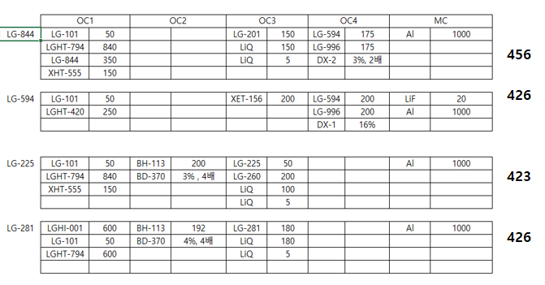
2021-05-04(화)

 | 메 |  | 메 | 메 | 메 | 메
Cell# | OC#1 : 수요일 런 위해 미리 메인트 | OC#2 | OC#3 | Oc#4 | Oc#5 | OC#6 | MC#1
1 |  |  | 281R 신규-HPLC 측정용 | LG-844 Ref. | 594B21014-금요일 오후5시 전달 | LG-227 Ref.-수요일 런 대비 | Al
2 | LG-892 | BH-113 |  | LG-101 |  | XET-156 | Ag
3 | LGHT-794 | LG-323 Ref. | LiQ(3g) | LGHT-794 |  | LiQ(3g) | LiF(3g)
4 |  | BD-016 | LG-225 Ref. | XHT-555 |  | LG-281 Ref. | Mg(5g)
5 | XHT-100 | XBD-370 | 281R 기존-HPLC 측정용 | LGHI-001 | DX1 | 281T21002 (350℃, 264hr)-금 전달 | Yb(boat)
6 | NDP-9 | XBD-345 | 225A21005-월 오전12시 전달 |  | DX2 | LG-225
7 | XHT-115 | 323A21021 | LG-260 | LGHT-420 | LG-996 | LG-201
8 | XHT-046 | XBH-114 | LGET-281 잔사-HPLC 측정용 | 844R21002-4월26일 전달 | LG-594 Ref. | 281A17019 (350℃, 264hr)-금 전달

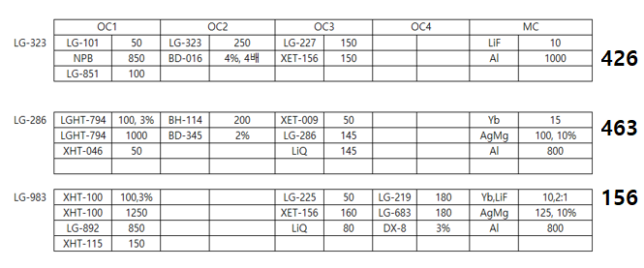
2021-05-05(수)

Cell# | OC#1 | OC#2 | OC#3 | Oc#4 | Oc#5 | OC#6 | MC#1
1 |  | BH-310-목요일 런 대응 | LG-286 Ref. | LG-851 |  | LG-227 Ref.-수요일 런 대비 | Al
2 | LG-892 | BH-113-목요일 런 대응 | XET-009 | LG-101 |  | XET-156 | Ag
3 | LGHT-794 | LG-323 Ref. | LiQ(3g) |  | LG-919 Ref. | LiQ(3g) | LiF(3g)
4 |  | BD-016 | 286A21M012-화요일 오후 5시 전달 |  | DX8 | LG-281 Ref. | Mg(5g)
5 | XHT-100 | XBD-370-목요일 런 대응 |  |  |  | 281T21002 (350℃, 264hr)-금 전달 | Yb(boat)
6 | NDP-9 | XBD-345 |  |  | LG-983 Ref. | LG-225
7 | XHT-115 | 323A21022-화요일 12시 전달 |  |  |  | LG-201
8 | XHT-046 | XBH-114 |  | NPB | LG-983 Lot 미정 -화요일 오후 5시 전달 | 281A17019 (350℃, 264hr)-금 전달

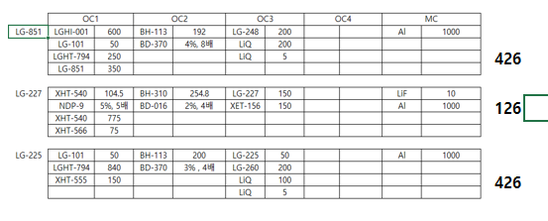
2021-05-06(목)

Cell# | OC#1 | OC#2 | OC#3 | Oc#4 | Oc#5 | OC#6 | MC#1
1 |  | BH-310-목요일 런 대응 | LG-286 Ref. | LG-851 Ref. |  | LG-227 Ref. | Al
2 |  | BH-113-목요일 런 대응 | XET-009 | LG-101 |  | XET-156 | Ag
3 |  | LG-323 Ref. | LiQ(3g) | LGHT-794 | LG-919 Ref. | LiQ(3g) | LiF(3g)
4 |  | BD-016 | 286A21M012-화요일 오후 5시 전달 | LGHT-420-금요일 런 대비 | DX8 | 227C21008-수요일 오후 5시 전달 | Mg(5g)
5 |  | XBD-370-목요일 런 대응 |  | LGHI-001 |  | LG-260-툴링 | Yb(boat)
6 | NDP-9 | XBD-345 |  |  | LG-983 Ref. | LG-225 Ref.
7 | XHT-566 | 323A21022-화요일 12시 전달 |  | XHT-555 |  | LG-248
8 | XHT-540 | XBH-114 |  | 851C21004-수요일 12시 전달 | LG-983 Lot 미정 -화요일 오후 5시 전달 | 225A21006-수요일 오후 5시 전달

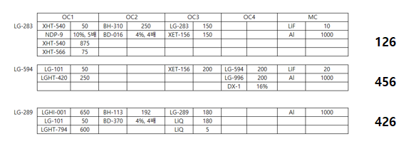
2021-05-07(금)

Cell# | OC#1 | OC#2 | OC#3 | Oc#4 | Oc#5 | OC#6 | MC#1
1 |  | BH-310-목요일 런 대응 | LG-286 Ref. | LG-851 Ref. | 594B21015-금요일 오후5시 전달 | LG-283 Ref. | Al
2 |  | BH-113-목요일 런 대응 | XET-009 | LG-101 |  | XET-156 | Ag
3 |  | LG-323 Ref. | LiQ(3g) | LGHT-794 |  | LiQ(3g) | LiF(3g)
4 |  | BD-016 | 286A21M012-화요일 오후 5시 전달 | LGHT-420-금요일 런 대비 |  |  | Mg(5g)
5 |  | XBD-370-목요일 런 대응 |  | LGHI-001 | DX1 |  | Yb(boat)
6 | NDP-9 | XBD-345 |  |  |  | LG-289 Ref.
7 | XHT-566 | 323A21022-화요일 12시 전달 |  | XHT-555 | LG-996 | 289A21004-목요일 오후 5시 전달
8 | XHT-540 | XBH-114 |  | 851C21004-수요일 12시 전달 | LG-594 Ref. | 283A21004-목요일 오후5시 전달
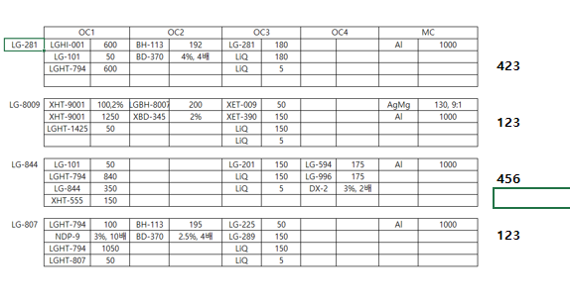
2021-05-11(화)

Cell# | OC#1 | OC#2 | OC#3 | Oc#4 | Oc#5 | OC#6 | MC#1
1 | LG-807 Ref. | LGBH-8009 #210120 Ref.-툴링 | XET-390 | LG-844 Ref. |  | LG-227 Ref.-수 런대비 | Al
2 | LGHT-1425(847) | BH-113 | XET-009 | LG-101 |  | XET-156-수 런대비 | Ag
3 | LGHT-794 | LGBH-8009 #210119Lc1_-8%저하-툴링 | LiQ(3g) | LGHT-794 |  | LiQ(3g) | LiF(3g)
4 |  |  |  | 844A21007-월요일 오전12시 | DX2 | LG-281 Ref. | Mg(5g)
5 |  | BD-370 |  | LGHI-001 |  | 281B21014-금요일 5시 | Yb(boat)
6 | NDP-9 | XBD-345 | LG-225 | NPB-수요일 런 대비 |  | LG-225 Ref.-수 런대비
7 | 807A21010-월요일 오후3시 | LGBH-8009 #210114_2%-툴링 |  | XHT-555 | LG-996 | LG-201
8 | XHT-9001 | LGBH-8009 #210309_2%-툴링 | LG-289 | LG-851-수요일 런 대비 | LG-594 Ref.

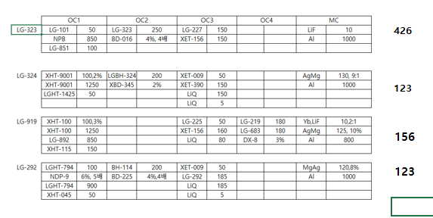
2021-05-12(수)

 | 메 | 메 | 메 |  | 메
Cell# | OC#1 | OC#2 | OC#3 | Oc#4 | Oc#5 | OC#6 | MC#1
1 | LGHT-1425(847) | LG-324 Ref. | XET-390 | LG-844 Ref. |  | LG-227 Ref.-수 런대비 | Al
2 | LG-892 | LG-323 Ref. | XET-009 | LG-101 |  | XET-156-수 런대비 | Ag
3 | LGHT-794 | LGBH-8004(324) #210504 | LiQ(3g) | LGHT-794 | LG-919 Ref. | LiQ(3g) | LiF(3g)
4 | XHT-045-툴링 | BD-016 | LG-292 Ref. | 844A21007-월요일 오전12시 | DX8 | LG-281 Ref. | Mg(5g)
5 | XHT-100 | XBD-225 |  | LGHI-001 |  | 281B21014-금요일 5시 | Yb(boat)
6 | NDP-9 | XBD-345 |  | NPB-수요일 런 대비 |  | LG-225 Ref.-수 런대비
7 | XHT-115 | 323A21023 | 292R21001-화요일 오후3시 | XHT-555 | 21M9190501-화요일 12시 | LG-201
8 | XHT-9001 | XBH-114 |  | LG-851-수요일 런 대비 | LG-983 Ref.

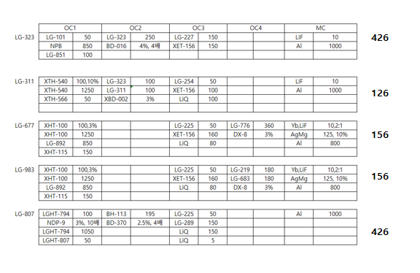
2021-05-14(금)

 | 메 | 메 |  | 메 | 메 | 메
Cell# | OC#1 | OC#2 | OC#3 | Oc#4 | Oc#5 | OC#6 | MC#1
1 | XHT-566 | LG-311 Ref. | XET-390 | 807A21011-목요일 오후 5시 | LG-677 Ref. | LG-227 Ref. | Al
2 | LG-892 | BH-113 | XET-009 | LG-101 | 677A21M002-목요일 오전 12시 | XET-156 | Ag
3 | XHT-540 | LGBH-311 #210427 | LiQ(3g) | LGHT-794 | LG-919 Ref. | LiQ(3g) | LiF(3g)
4 |  | BD-016 | LG-292 Ref. | LG-807 Ref. | DX8 |  | Mg(5g)
5 | XHT-100 | XBD-002 |  | NPB |  |  | Yb(boat)
6 | NDP-9 | BD-370 |  | NDP-9 | LG-983 Ref. | LG-225
7 | XHT-115 |  | 292R21001-화요일 오후3시 |  |  | LG-289
8 |  | LG-323 Ref. |  | LG-851 | H983210504-목요일 오전 12시 | LG-254

2021-05-18(화)

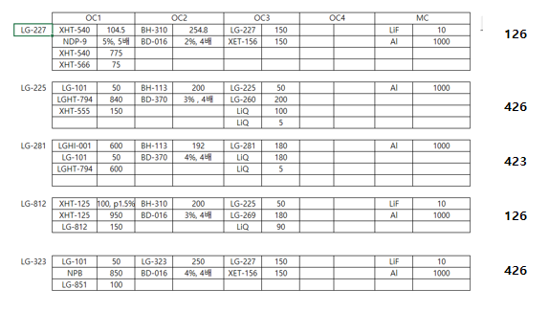
Cell# | OC#1 | OC#2 | OC#3 | Oc#4 | Oc#5 | OC#6 | MC#1
1 | XHT-125 | BH-310 | LGET-281 대형잔사 300hr | LG-844 Ref. |  | LG-227 Ref. | Al
2 |  | BH-113 | XET-156-수 런 대비 | LG-101 |  | XET-156 | Ag
3 | 812A21007 |  | LiQ(3g) | LGHT-794 |  | LiQ(3g) | LiF(3g)
4 | LG-812 Ref. | BD-016 | LG-254-수 런 대비 | XHT-555 | DX2 | 227C21009 | Mg(5g)
5 |  |  |  | LGHI-001 |  | LG-260-툴링 | Yb(boat)
6 | NDP-9 | BD-370 | LG-201 | NPB |  | LG-225 Ref.
7 | XHT-566 | 323T21002 | 281B21015-월 오후 3시 전달 | LG-851 | LG-996 | LG-269-툴링
8 | XHT-540 | LG-323 Ref. | LG-281Ref. | 844A21008-월 12시 전달 | LG-594 Ref. | 225A21007

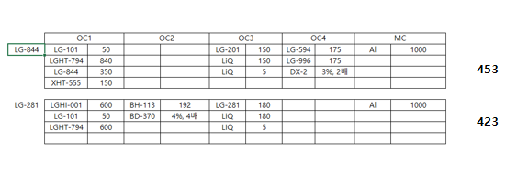

2021-05-19(수)

 | 메 | 메 |  |  | 메 | 메
Cell# | OC#1 | OC#2 | OC#3 | Oc#4 | Oc#5 | OC#6 | MC#1
1 | XHT-566 | LG-311 Ref. | LGET-281 대형잔사 300hr | LG-844 Ref. | H983210512-화요일 오전 12시-툴링 |  | Al
2 | LG-892 |  | XET-156-수 런 대비 | LG-101 |  | XET-156 | Ag
3 |  | LGBH-311 Stick #311S21001 | LiQ(3g) | LGHT-794 |  | LiQ(3g) | LiF(3g)
4 |  |  | LG-254-수 런 대비 | XHT-555 | DX8 |  | Mg(5g)
5 | XHT-100 | XBD-002 |  | LGHI-001 |  |  | Yb(boat)
6 | NDP-9 |  | LG-201 | NPB | LG-983 Ref. | LG-225 Ref.
7 | XHT-115 |  | 281B21015-월 오후 3시 전달 | LG-851 | LG-919
8 | XHT-540 | LG-323 Ref. | LG-281Ref. | 844A21008-월 12시 전달 | H983210510-화요일 오전 12시 | LG-254

2021-05-20(목)

 | 메 | 메 |  |  |  | 메
Cell# | OC#1 | OC#2 | OC#3 | Oc#4 | Oc#5 | OC#6 | MC#1
1 | XHT-125 | BH-310 | LGET-281 대형잔사 300hr | LG-844 Ref. | H983210512-화요일 오전 12시-툴링 | LG-227 Ref. | Al
2 |  | LG-323 Ref. | XET-156-수 런 대비 | LG-101 |  | XET-156 | Ag
3 | LG-812 |  | LiQ(3g) | LGHT-794 |  | LiQ(3g) | LiF(3g)
4 |  | BD-016 | LG-254-수 런 대비 | XHT-555 | DX8 |  | Mg(5g)
5 |  |  |  | LGHI-001 |  | 269A21008-수 오전12시 | Yb(boat)
6 | NDP-9 | XBD-345-금 대비 | LG-201 | NPB | LG-983 Ref. | LG-225 Ref.
7 |  | 323R21005-수 오전12시 | 281B21015-월 오후 3시 전달 | LG-851 | LG-919
8 |  | XBH-114-금 대비 | LG-281Ref. | 844A21008-월 12시 전달 | H983210510-화요일 오전 12시 | LG-269 Ref.

2021-05-21(금)

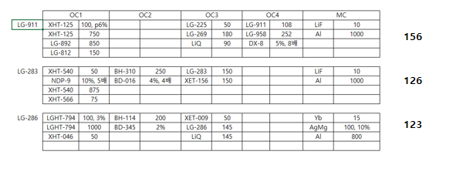
 | 메 |  | 메 |  | 메 | 메
Cell# | OC#1 | OC#2 | OC#3 | Oc#4 | Oc#5 | OC#6 | MC#1
1 | XHT-125 | LG-323 Ref. | LG-269 | LG-844 Ref. | LG-677 Ref. | LG-227 Ref. | Al
2 | LG-892 | BH-113 | LG-225 Ref.-툴링 | LG-101 | LG-677 잔사 (K-LG13)-목 오후 5시 전달 | XET-156 | Ag
3 | LGHT-794 |  | LiQ(3g) | LGHT-794 | LG-919 | LiQ(3g) | LiF(3g)
4 | LG-812 | BD-016 | LG-225 잔사 (K-LG14)- 목 오후 5시 전달 | XHT-555 | DX8 |  | Mg(5g)
5 | XHT-100 | XBD-370 | LG-286 Ref. | LGHI-001 |  | 269A21008-수 오전12시 | Yb(boat)
6 | NDP-9 | XBD-345 | XET-009 | NPB | LG-983 | LG-225 Ref.
7 | XHT-115 | 323R21005-추가 평가 | LG-260 | LG-851 | M919-21-0502-목 오후 5시 전달
8 | XHT-046 | XBH-114 | 286A21M013-목요일 오후 5시 전달 | 844A21008-월 12시 전달 |  | LG-269 Ref.

2021-05-25(화)

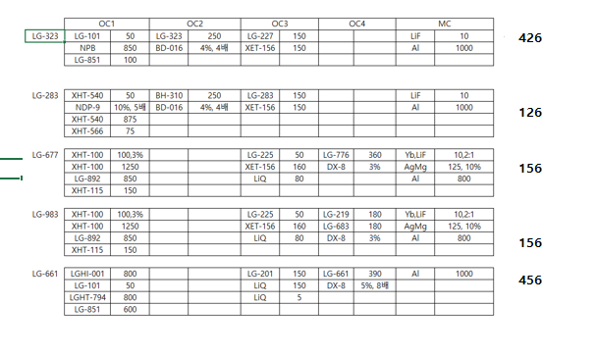
Cell# | OC#1 | OC#2 | OC#3 | Oc#4 | Oc#5 | OC#6 | MC#1
1 | XHT-566 | BH-310 |  |  | LG-677 Ref. | LG-283 Ref. | Al
2 | LG-892 | LG-323 Ref. |  | LG-101 | 677A21M003-금 오후5시 | XET-156 | Ag
3 |  |  |  | LGHT-794-목 런대비 | LG-919 Ref. | LiQ(3g) | LiF(3g)
4 |  | BD-016 |  |  | DX8 | LG-201-목 런대비 | Mg(5g)
5 | XHT-100 |  |  | LGHI-001-목 런대비 |  |  | Yb(boat)
6 | NDP-9 |  |  | NPB | LG-983 Ref. | LG-225 Ref.
7 | XHT-115 | 323A21024-물질 와 있음 |  | LG-851 |  | LG-227 Ref.
8 | XHT-540 | 323T21003-월요일 오후5시 |  |  | H983210512-월 오전12시 | 283A21005-월 오후5시

2021-05-27(목)

 |  |  |  |  | 메
Cell# | OC#1 | OC#2 | OC#3 | Oc#4 | Oc#5 | OC#6 | MC#1
1 | XHT-566 | BH-310 |  |  | LG-661 Ref. | LG-283 Ref. | Al
2 | LG-892 | LG-323 Ref. |  | LG-101 | 661A21005-수 오후5시 긴급 | XET-156 | Ag
3 |  |  |  | LGHT-794-목 런대비 | 661A20008-수 오후5시 긴급 | LiQ(3g) | LiF(3g)
4 |  | BD-016 |  |  | DX8 | LG-201-목 런대비 | Mg(5g)
5 | XHT-100 |  |  | LGHI-001-목 런대비 |  |  | Yb(boat)
6 | NDP-9 |  |  | NPB |  | LG-225 Ref.
7 | XHT-115 | 323A21024 |  | LG-851 |  | LG-227 Ref.
8 | XHT-540 | 323T21003-월요일 오후5시 |  |  |  | 283A21005-월 오후5시

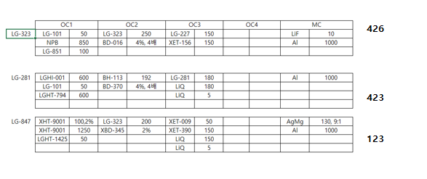
2021-05-28(금)

 |  | 메 | 메 |  | 메
Cell# | OC#1 | OC#2 | OC#3 | Oc#4 | Oc#5 | OC#6 | MC#1
1 | LGHT-1425(847) Ref. |  | XET-390 |  | LG-661 Ref. | LG-283 Ref. | Al
2 | 847A21M001-목 오후 5시 | BH-113 | XET-009 | LG-101 | 661A21005-수 오후5시 긴급 | XET-156 | Ag
3 |  |  | LiQ(3g) | LGHT-794-목 런대비 |  | LiQ(3g) | LiF(3g)
4 |  | BD-016 |  |  | DX8 | LG-201-목 런대비 | Mg(5g)
5 |  | XBD-345 |  | LGHI-001-목 런대비 |  |  | Yb(boat)
6 | NDP-9 | BD-370 |  | NPB |  | LG-225 Ref.
7 |  | 323A21025-목 오전12시 | 281B21016-목 오후 5시 | LG-851 |  | LG-227 Ref.
8 | XHT-9001 | LG-323 Ref. | LG-281Ref. |  |  | 283A21005-월 오후5시

2021-06-1(화)

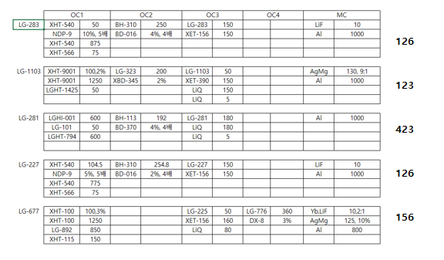
Cell# | OC#1 | OC#2 | OC#3 | Oc#4 | Oc#5 | OC#6 | MC#1
1 | LGHT-1425(847) Ref. | BH-310 | XET-390 |  |  | LG-283 Ref. | Al
2 |  | BH-113 | LG-1103 Ref. | LG-101 |  | XET-156 | Ag
3 | XHT-540 |  | LiQ(3g) | LGHT-794 |  | LiQ(3g)-수 런 대비 | LiF(3g)
4 |  | BD-016 | LG-1103 #210514 |  |  | 227C21010 | Mg(5g)
5 |  | XBD-345 |  | LGHI-001 |  |  | Yb(boat)
6 | NDP-9 | BD-370 |  | NPB-수 런 대비 |  | LG-225 Ref.-수 런대비
7 | XHT-566 |  | 281B21017 | LG-851-수 런 대비 |  | LG-227 Ref.
8 | XHT-9001 | LG-323 Ref. | LG-281Ref. |  |  | 283A21006

2021-06-2(수)
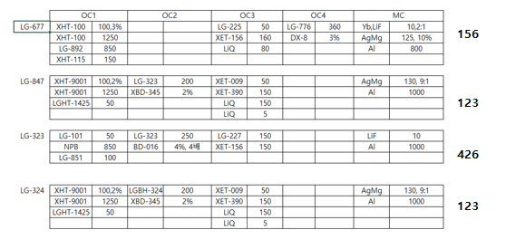
 | 메 | 메 | 메 |  | 메
Cell# | OC#1 | OC#2 | OC#3 | Oc#4 | Oc#5 | OC#6 | MC#1
1 | LGHT-847(1425) Ref. | LG-324 Ref. | XET-390 |  | LG-677 Ref. | LG-283 Ref. | Al
2 | LG-892 | 323R21006-화 5시 | XET-009 | LG-101 | 677A21M004-화 오후5시 | XET-156 | Ag
3 | 847A21M002-화 5시 | LGBH-8004(324) #210524-화 5시 | LiQ(3g) | LGHT-794 |  | LiQ(3g) | LiF(3g)
4 |  | BD-016 |  |  | DX8 | 227C21010 | Mg(5g)
5 | XHT-100 | XBD-345 |  | LGHI-001 |  |  | Yb(boat)
6 | NDP-9 |  |  | NPB-수 런 대비 |  | LG-225 Ref.-수 런대비
7 | XHT-115 |  |  | LG-851-수 런 대비 |  | LG-227 Ref.
8 | XHT-9001 | LG-323 Ref. |  |  |  | 283A21006

2021-06-4(금)
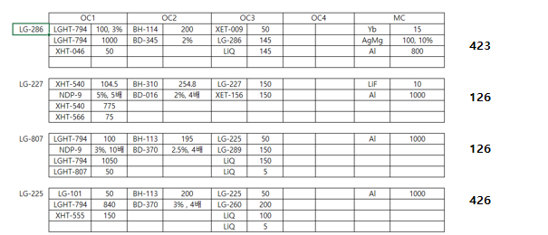
 | 메 | 메(수 메인트) | 메 | 메(수 메인트) |  | 메
Cell# | OC#1 | OC#2 | OC#3 | Oc#4 | Oc#5 | OC#6 | MC#1
1 | XHT-566 | BH-310 | LG-286 Ref. |  | LG-677 Ref. | LG-227 Ref. | Al
2 |  | BH-113 | XET-009 | LG-101 | 677A21M004-화 오후5시 | XET-156 | Ag
3 | LGHT-794 |  | LiQ(3g) | LGHT-794 |  | LiQ(3g) | LiF(3g)
4 |  | BD-016 |  | XHT-046 | DX8 | 227C21011-목 오후5시 | Mg(5g)
5 | LG-807 Ref. | XBD-345 |  |  |  | LG-260 | Yb(boat)
6 | NDP-9 | BD-370 |  | NDP-9 |  | LG-225 Ref.
7 |  |  | 286A21M014-수 오후5시 | XHT-555 |  | LG-289
8 | XHT-540 | XBH-114 | 286A21M015-목 오후5시 |  |  | 225A21008-목 오후5시

2021-06-07(월)

Cell# | OC#1 : 툴링1장 | OC#2 | OC#3 | Oc#4 | Oc#5 | OC#6 | MC#1
1 | 807A21012-월 오후1시 | LG-324 Ref. | XET-390 | LG-851 | LG-677 Ref. | LG-227 Ref. | Al
2 | LGHT-847(1425) Ref. | BH-113 | XET-009 | LG-101 | 677A21M004-화 오후5시 | XET-156 | Ag
3 | LGHT-794 | LGBH-8004(324) #210528-월 오후1시 | LiQ(3g) | LGHT-794 |  | LiQ(3g) | LiF(3g)
4 | XHT-540-툴링 |  | LG-225 |  | DX8 | 227C21011-목 오후5시 | Mg(5g)
5 | LG-807 Ref. | XBD-345 |  | LGHI-001 |  | LG-260 | Yb(boat)
6 | NDP-9 | BD-370 |  |  |  | LG-225 Ref.
7 | XHT-566 |  |  | XHT-555 |  | LG-289
8 | XHT-9001 |  | LG-289 |  |  | 225A21008-목 오후5시

2021-06-09(수)

Cell# | OC#1 : 툴링1장 | OC#2 : 툴링1장 | OC#3 | Oc#4 | Oc#5 | OC#6 : 툴링1장 | MC#1
1 | 807A21012-월 오후1시 | LG-311 (210104, 270도 336hr)-화 5시 전달 | LG-281 | LG-851 | LG-661 Ref. | 225A21009-화 5시 전달-툴링 | Al
2 | LGHT-847(1425) Ref. | BH-113 |  | LG-101 | 661A21006-화 오후 5시 전달(긴급) | XET-156 | Ag
3 | LGHT-794 | LG-311 (210104, 290도 336hr)-화 5시 전달 | LiQ(3g) | LGHT-794 |  | LiQ(3g) | LiF(3g)
4 | XHT-540-툴링 |  | 281T21004-화 오후1시 |  | DX8 | LG-201 | Mg(5g)
5 | LG-807 Ref. | XBD-002 |  | LGHI-001 |  | LG-260 | Yb(boat)
6 | NDP-9 | BD-370 |  |  |  | LG-225 Ref.
7 | XHT-566 | LG-311 Ref.(210104)-화 5시 전달-툴링 |  | XHT-555
8 | XHT-9001 | LG-323 Ref. |  |  |  | LG-254

2021-06-10(목)

Cell# | OC#1 | OC#2 | OC#3 | Oc#4 | Oc#5 | OC#6 | MC#1
1 | 807A21012-월 오후1시 | LG-311 (210104, 310도 336hr)-수 5시 전달 | LG-286 Ref. |  | LG-661 Ref. | 225A21009-화 5시 전달-툴링 | Al
2 | LGHT-847(1425) Ref. | LG-311 (210104, 330도 336hr)-수 5시 전달 | XET-009 |  | 661A21006-화 오후 5시 전달(긴급) | XET-156 | Ag
3 | LGHT-794 | LG-323 Ref. | LiQ(3g) | LGHT-794 |  | LiQ(3g) | LiF(3g)
4 | XHT-540-툴링 | BD-002 |  | XHT-046 | DX8 | LG-201 | Mg(5g)
5 | LG-807 Ref. | XBD-345 |  |  |  | LG-260 | Yb(boat)
6 | NDP-9 |  |  | NDP-9 |  | LG-225 Ref.
7 | XHT-566 | LG-311 Ref.(210104)-그대로 넣으세요 | 286A21M016-화 전달 완료
8 | XHT-9001 | XBH-114 |  |  |  | LG-254

2021-06-11(금)

Cell# | OC#1 | OC#2 | OC#3 | Oc#4 | Oc#5 | OC#6 | MC#1
1 | 807A21012-월 오후1시 | LG-311 (210512, 270도 336hr)-목 5시 전달 | LG-286 Ref. |  | LG-661 Ref. | 225A21009-화 5시 전달-툴링 | Al
2 | LGHT-847(1425) Ref. | LG-311 (210512, 290도 336hr)-목 5시 전달 | XET-009 |  | 661A21006-화 오후 5시 전달(긴급) | XET-156 | Ag
3 | LGHT-794 | LG-323 Ref. | LiQ(3g) | LGHT-794 |  | LiQ(3g) | LiF(3g)
4 | XHT-540-툴링 | BD-002 |  | XHT-046 | DX8 | LG-201 | Mg(5g)
5 | LG-807 Ref. |  |  |  |  | LG-260 | Yb(boat)
6 | NDP-9 |  |  | NDP-9 |  | LG-225 Ref.
7 | XHT-566 | LG-311 Stick Ref.(210512)-목 5시 전달 | 286A21M016-화 전달 완료
8 | XHT-9001 |  |  |  |  | LG-254

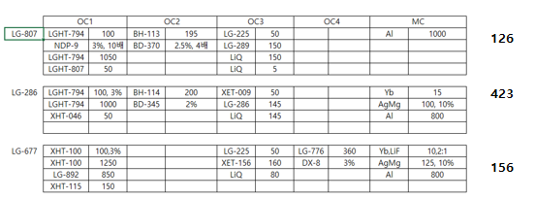
2021-06-11(금)

Cell# | OC#1 | OC#2 | OC#3 | Oc#4 | Oc#5 | OC#6 | MC#1
1 | 807A21013 |  | LG-286 Ref. | LG-851 | LG-677 Ref. | LG-227 Ref. | Al
2 | LG-892 | BH-113 | XET-009 | LG-101 | 677A21M005 | XET-156 | Ag
3 | LGHT-794 |  | LiQ(3g) | LGHT-794 |  | LiQ(3g) | LiF(3g)
4 | LG-807 Ref. |  |  | XHT-046 | DX8 | LG-201 | Mg(5g)
5 | XHT-100 | XBD-345 |  | LGHI-001 |  |  | Yb(boat)
6 | NDP-9 | BD-370 |  | NDP-9 |  | LG-225 Ref.
7 | XHT-115 |  | 286A21M017 |  |  | LG-289
8 |  | XBH-114 |  | NPB |  | LG-254

2021-06-14(월)

Cell# | OC#1 | OC#2 | OC#3 | Oc#4 | Oc#5 | OC#6 | MC#1
1 |  | LG-311 (210512, 310도 336hr) | LG-286 Ref. | LG-851 | LG-661 Ref. | LG-227 Ref. | Al
2 |  | LG-311 (210512, 330도 336hr) | XET-009 | LG-101 | 661A21007-월 12시 전달 | XET-156 | Ag
3 |  | LG-323 Ref. | LiQ(3g) | LGHT-794 |  | LiQ(3g) | LiF(3g)
4 | XHT-540 | BD-016 |  | XHT-046 | DX8 | LG-201 | Mg(5g)
5 |  | BD-002 |  | LGHI-001 |  |  | Yb(boat)
6 | NDP-9 |  |  | NDP-9 |  | LG-225 Ref.
7 | XHT-566 | LG-311 Stick Ref.(210512) | 286A21M017 |  |  | LG-289
8 |  | LG-323 #210605 323 한캠-4M 변경품 |  | NPB |  | LG-254

2021-06-16(수)

 | 메 | 메 | 메 |  | 메
Cell# | OC#1 | OC#2 | OC#3 | Oc#4 | Oc#5 | OC#6 | MC#1
1 | LG-844 Ref.-툴링 |  | LG-207 Ref.-툴링 | LG-851 |  | LG-227 Ref. | Al
2 | LG-892 | BH-113 |  | LG-101 |  | XET-156 | Ag
3 | LGHT-794 | LG-323 Ref. | LiQ(3g) | LGHT-794 |  | LiQ(3g) | LiF(3g)
4 | 844R21003-툴링 | BD-016 |  | XHT-046 |  | LG-201 | Mg(5g)
5 | XHT-100 |  |  | LGHI-001 |  |  | Yb(boat)
6 | NDP-9 | BD-370 |  | NDP-9 | DX2 | LG-225 Ref.
7 | XHT-115 |  |  |  | LG-996 | LG-289
8 | XHT-555 | 323A21026 | 207A21M002-화 12시 전달-툴링 | NPB | LG-594 Ref. | LG-254

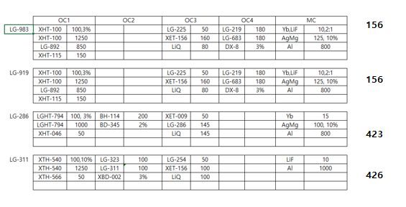
2021-06-17(목)

 |  | 메 | 메 | 메 | 메
Cell# | OC#1 | OC#2 | OC#3 | Oc#4 | Oc#5 | OC#6 | MC#1
1 | LG-844 Ref.-툴링 | LG-311 #210607-수 12시 | LG-286 Ref. | LGHI-001 |  | LG-227 Ref. | Al
2 | LG-892 | LG-311 Ref. | XET-009 | LG-101 |  | XET-156 | Ag
3 | LGHT-794 | LG-323 Ref. | LiQ(3g) | LGHT-794 | M919210601-수 12시 | LiQ(3g) | LiF(3g)
4 | 844R21003-툴링 | BD-002 |  | XHT-046 | DX8 | LG-201 | Mg(5g)
5 | XHT-100 | XBD-345 |  | XHT-566 |  |  | Yb(boat)
6 | NDP-9 |  |  | NDP-9 | LG-983 Ref. | LG-225 Ref.
7 | XHT-115 |  | 286A21M018-수 12시 | LG-851 | LG-919 Ref. | LG-289
8 | XHT-555 | XBH-114 |  | XHT-540-툴링 | H9832106XX-수 12시 | LG-254

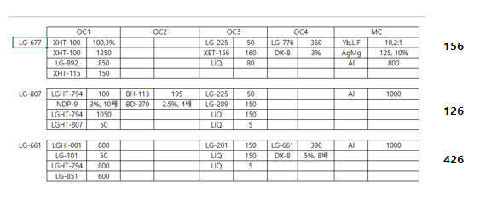
2021-06-18(금)

 | 메 | 메 |  |  | 메
Cell# | OC#1 | OC#2 | OC#3 | Oc#4 | Oc#5 | OC#6 | MC#1
1 | 807A21014-목 12시 |  | LG-286 Ref. | LGHI-001-툴링 | LG-661 Ref. | LG-227 Ref. | Al
2 | LG-892 | BH-113 | XET-009 | LG-101 | 661A21008-목 12시 전달 | XET-156 | Ag
3 | LGHT-794 |  | LiQ(3g) | LGHT-794 |  | LiQ(3g) | LiF(3g)
4 | LG-807 Ref. |  |  | XHT-046 | DX8 | LG-201 | Mg(5g)
5 | XHT-100 |  |  | XHT-566 |  |  | Yb(boat)
6 | NDP-9 | BD-370 |  | NDP-9 |  | LG-225 Ref.
7 | XHT-115 |  | 286A21M018-수 12시 | LG-851 | LG-677 Ref. | LG-289
8 |  |  |  | XHT-540-툴링 | 677A21M006-목 오후5시 | LG-254

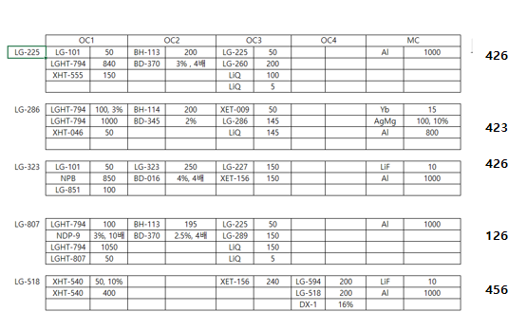
2021-06-21(월)

Cell# | OC#1 | OC#2 | OC#3 | Oc#4 | Oc#5 | OC#6 | MC#1
1 | 807A21015-월 5시 | 323A21027-월 12시 | LG-286 Ref. | NPB |  | 225A21010 | Al
2 | LG-892 | BH-113 | XET-009 | LG-101 |  | XET-156 | Ag
3 | LGHT-794 | LG-323 Ref. | LiQ(3g) | LGHT-794 |  | LiQ(3g) | LiF(3g)
4 | LG-807 Ref. | BD-016 |  | XHT-046 |  | LG-227 | Mg(5g)
5 | XHT-100 | XBD-345 |  | XHT-555 | DX1 | LG-260 | Yb(boat)
6 | NDP-9 | BD-370 |  | NDP-9 | LG-518 #210603-월 5시 | LG-225 Ref.
7 | XHT-115 |  | 286A21M018 | LG-851 | LG-518 Ref. | LG-289
8 | XHT-540 | XBH-114 | 286A21M019 |  | LG-594 | LG-269

2021-06-23(수)
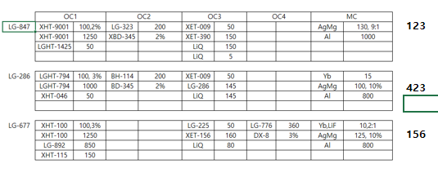
 | 메 |  | 메
Cell# | OC#1 | OC#2 | OC#3 | Oc#4 | Oc#5 | OC#6 | MC#1
1 | LGHT-847(1425) Ref. | 323A21027-월 12시 | XET-390 | NPB |  | 225A21010 | Al
2 | LG-892 | BH-113 | XET-009 | LG-101 |  | XET-156 | Ag
3 | 847A21M003-화 5시 | LG-323 Ref. | LiQ(3g) | LGHT-794 |  | LiQ(3g) | LiF(3g)
4 |  | BD-016 |  | XHT-046 |  | LG-227 | Mg(5g)
5 | XHT-100 | XBD-345 |  | XHT-555 |  | LG-260 | Yb(boat)
6 | NDP-9 | BD-370 | LGET-386(286 잔사) | NDP-9 |  | LG-225 Ref.
7 | XHT-115 |  | LG-286 Ref. | LG-851 |  | LG-289
8 | XHT-9001 | XBH-114 | 286A21M020-화 5시 |  |  | LG-269

2021-06-24(목)

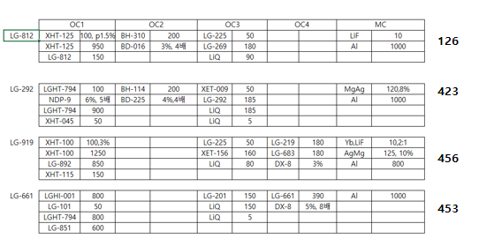
 | 메 | 메 | 메 | 메 | 메
Cell# | OC#1 | OC#2 | OC#3 | Oc#4 | Oc#5 | OC#6 | MC#1
1 | XHT-125 | BH-310 |  | LGHI-001 | LG-661 Ref. | 225A21010 | Al
2 | LG-892 |  | XET-009 | LG-101 | 661A21009-수 12시 전달 | XET-156 | Ag
3 | 812A21008-수 12시 |  | LiQ(3g) | LGHT-794 | M919210603-수 12시 | LiQ(3g) | LiF(3g)
4 | LG-812 Ref. | BD-016 | LG-292 Ref. | XHT-046 | DX8 | LG-227 | Mg(5g)
5 | XHT-100 | XBD-225 |  | XHT-555 |  | LG-260 | Yb(boat)
6 | NDP-9 |  | LG-201 | NDP-9 | LG-983 Ref. | LG-225 Ref.
7 | XHT-115 |  | 292B21006-수 5시 | XHT-045 | LG-919 Ref. | LG-289
8 |  | XBH-114 |  | LG-851 |  | LG-269

2021-06-25(금)

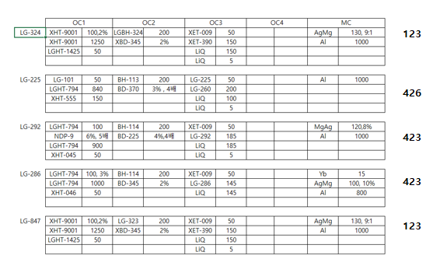
 | 메 | 메 | 메 |  |  | 메
Cell# | OC#1 | OC#2 | OC#3 | Oc#4 | Oc#5 | OC#6 | MC#1
1 | LGHT-847(1425) Ref. | LG-324 Ref. | XET-390 | LGHI-001 | LG-661 Ref. | 225A21011-목 12시 | Al
2 |  | BH-113 | XET-009 | LG-101 | 661A21009-수 12시 전달 |  | Ag
3 | 847A21M004-목 5시 | LGBH-8004 #210615 | LiQ(3g) | LGHT-794 | M919210603-수 12시 | LiQ(3g) | LiF(3g)
4 |  | XBD-345 | LG-292 Ref. | XHT-046 | DX8 |  | Mg(5g)
5 |  | XBD-225 |  | XHT-555 |  | LG-260 | Yb(boat)
6 | NDP-9 | BD-370 | LG-286 Ref. | NDP-9 | LG-983 Ref. | LG-225 Ref.
7 |  | LG-323 | 292B21007-목 5시 | XHT-045 | LG-919 Ref.
8 | XHT-9001 | XBH-114 | 286R21002-목 5시 | LG-851

2021-06-29(화)

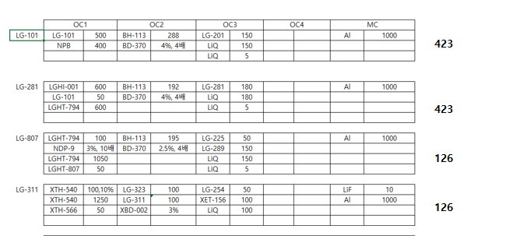
Cell# | OC#1 | OC#2 | OC#3 | Oc#4 | Oc#5 | OC#6 | MC#1
1 | 807A21016-월 5시 | LG-311 (210512, 310도 500hr) | XET-390 | LGHI-001 |  |  | Al
2 |  | BH-113 | XET-009 | LG-101 |  | XET-156 | Ag
3 | LGHT-794 | LG-311 (210512, 330도 500hr) | LiQ(3g) | LGHT-794 |  | LiQ(3g) | LiF(3g)
4 | LG-807 Ref. |  | LG-281 Ref. | XHT-046 |  |  | Mg(5g)
5 |  | BD-002 | 281B21018-금 5시전달 | NPB |  | LG-201 | Yb(boat)
6 | NDP-9 | BD-370 |  | NDP-9 |  | LG-225 Ref.
7 | XHT-566 | LG-311 Stick Ref.(210512) | LG-286 Ref. | 101G21007-월 5시 |  | LG-289
8 | XHT-540 | LG-323 Ref. | LGET-376(286) 초고순도품 | LG-851 |  | LG-254

2021-06-30(수)

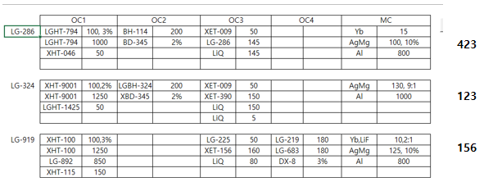
 | 메 | 메 |  |  | 메
Cell# | OC#1 | OC#2 | OC#3 | Oc#4 | Oc#5 | OC#6 | MC#1
1 | LGHT-847(1425) Ref. | BH-310 | XET-390 | LGHI-001 |  |  | Al
2 | LG-892 |  | XET-009 | LG-101 |  | XET-156 | Ag
3 |  | LGBH-8004 #210621-월 12시 | LiQ(3g) | LGHT-794 | M919210604-화 5시 | LiQ(3g) | LiF(3g)
4 |  | XBD-016 | LG-281 Ref. | XHT-046 | DX8 |  | Mg(5g)
5 | XHT-100 | XBD-345 | 281B21018-금 5시전달 | NPB |  | LG-201 | Yb(boat)
6 | NDP-9 |  |  | NDP-9 | LG-983 Ref. | LG-225 Ref.
7 | XHT-115 | LG-324 Ref. | LG-286 Ref. | 101G21007-월 5시 | LG-919 Ref. | LG-289
8 | XHT-9001 | XBH-114 | LGET-376(286) 초고순도품 | LG-851 |  | LG-254

2021-07-1(목)

 |  |  | 메 |  | 메
Cell# | OC#1 | OC#2 | OC#3 | Oc#4 | Oc#5 | OC#6 | MC#1
1 | LGHT-847(1425) Ref. | BH-310 |  | LGHI-001 | H983210625-수 5시-툴링 |  | Al
2 | LG-892 |  | XET-009 | LG-101 |  | XET-156 | Ag
3 |  | LGBH-8004 #210621-월 12시 | LiQ(3g) | LGHT-794 |  | LiQ(3g) | LiF(3g)
4 |  | XBD-016 |  | XHT-046 | DX8 |  | Mg(5g)
5 | XHT-100 | XBD-345 |  | NPB |  | LG-201 | Yb(boat)
6 | NDP-9 |  |  | NDP-9 | LG-983 Ref. | LG-225 Ref.
7 | XHT-115 | LG-324 Ref. | LG-286 Ref. | 101G21007-월 5시 | LG-919 Ref. | LG-289
8 | XHT-9001 | XBH-114 | 286A21M021-수 12시 | LG-851 | H983210623-수 5시 | LG-254

2021-07-2(금)
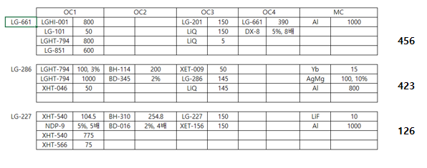
 | 메 |  | 메 |  | 메 | 메
Cell# | OC#1 | OC#2 | OC#3 | Oc#4 | Oc#5 | OC#6 | MC#1
1 |  | BH-310 |  | LGHI-001 | LG-661 Ref. | 227C21012-목 5시 | Al
2 |  |  | XET-009 | LG-101 | 661A21010-수 12시 전달 | XET-156 | Ag
3 |  | LGBH-8004 #210621-월 12시 | LiQ(3g) | LGHT-794 |  | LiQ(3g) | LiF(3g)
4 |  | XBD-016 |  | XHT-046 | DX8 | LG-227 Ref. | Mg(5g)
5 |  | XBD-345 |  | NPB |  | LG-201 | Yb(boat)
6 | NDP-9 |  |  | NDP-9
7 | XHT-566 | LG-324 Ref. | LG-286 Ref. | 101G21007-월 5시
8 | XHT-540 | XBH-114 | 286A21M022-목 12시 | LG-851

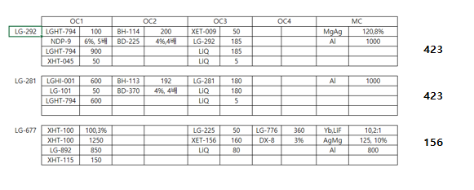
2021-07-6(화)

Cell# | OC#1 | OC#2 | OC#3 | Oc#4 | Oc#5 | OC#6 | MC#1
1 | LGHT-847(1425) Ref. |  |  | LGHI-001 | LG-677 Ref. |  | Al
2 | LG-892 | BH-113 | XET-009 | LG-101 | 677A21008-월 5시 | XET-156 | Ag
3 |  |  | LiQ(3g) | LGHT-794 |  | LiQ(3g) | LiF(3g)
4 |  |  | LG-292 Ref. | XHT-046 | DX8 | LG-227 Ref. | Mg(5g)
5 | XHT-100 | XBD-225 | LG-281 Ref. | NPB |  |  | Yb(boat)
6 | NDP-9 | BD-370 |  | NDP-9 |  | LG-225 Ref.
7 | XHT-115 |  | 292B21008-금 5시 | XHT-045 |  | LG-289
8 | XHT-9001 | XBH-114 | 281R21009-금 5시 | LG-851

2021-07-7(수)
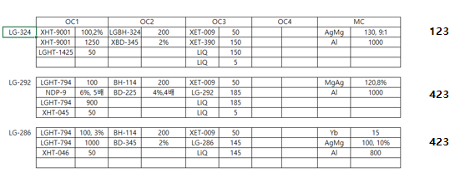
 |  | 메 | 메
Cell# | OC#1 | OC#2 | OC#3 | Oc#4 | Oc#5 | OC#6 | MC#1
1 | LGHT-847(1425) Ref. |  | XET-390 | LGHI-001 | LG-677 Ref. |  | Al
2 | LG-892 |  | XET-009 | LG-101 | 677A21008-월 5시 | XET-156 | Ag
3 |  | LGBH-8004 #210622-화 12시 | LiQ(3g) | LGHT-794 |  | LiQ(3g) | LiF(3g)
4 |  | XBD-345 | LG-292 Ref. | XHT-046 | DX8 | LG-227 Ref. | Mg(5g)
5 | XHT-100 | XBD-225 |  | NPB |  |  | Yb(boat)
6 | NDP-9 |  | LG-286 Ref. | NDP-9 |  | LG-225 Ref.
7 | XHT-115 | LG-324 Ref. | 292B21009-화 5시 | XHT-045 |  | LG-289
8 | XHT-9001 | XBH-114 | 286A21M023-목 12시 | LG-851

2021-07-8(목)

 | 메 | 메
Cell# | OC#1 | OC#2 | OC#3 | Oc#4 | Oc#5 | OC#6 | MC#1
1 | 807A21017-수 12시 |  | XET-390 | LGHI-001 | LG-677 Ref. |  | Al
2 |  | BH-113 | XET-009 | LG-101 | 677A21008-월 5시 | XET-156 | Ag
3 | LGHT-794 |  | LiQ(3g) | LGHT-794 |  | LiQ(3g) | LiF(3g)
4 | LG-807 Ref. |  | LG-292 Ref. | XHT-046 | DX8 | LG-227 Ref. | Mg(5g)
5 |  | XBD-345 |  | NPB |  |  | Yb(boat)
6 | NDP-9 | BD-370 | LG-286 Ref. | NDP-9 |  | LG-225 Ref.
7 |  | LG-323 Ref. | 292B21009-화 5시 | XHT-045 |  | LG-289
8 |  |  | 286A21M023-목 12시 | LG-851

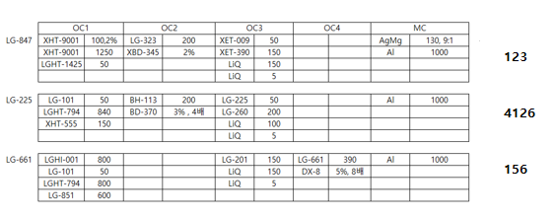
2021-07-9(금)

 | 메 |  |  |  | 메 | 메
Cell# | OC#1 | OC#2 | OC#3 | Oc#4 | Oc#5 | OC#6 | MC#1
1 |  |  | XET-390 | LGHI-001 | LG-661 Ref. | 225A21012-목 5시 | Al
2 | LGHT-847(1425) Ref. | BH-113 | XET-009 | LG-101 | 661A21011-목 12시 전달 |  | Ag
3 | 847A21M005-목 5시 |  | LiQ(3g) | LGHT-794 |  | LiQ(3g) | LiF(3g)
4 |  | 파워서플고장 | LG-292 Ref. | XHT-046 | DX8 | LG-201 | Mg(5g)
5 | XHT-555 | XBD-345 |  | NPB |  | LG-260 | Yb(boat)
6 | NDP-9 | BD-370 | LG-286 Ref. | NDP-9 |  | LG-225 Ref.
7 |  | LG-323 Ref. | 292B21009-화 5시 | XHT-045
8 | XHT-9001 |  | 286A21M023-목 12시 | LG-851

2021-07-12(월) |  |  |  |  | 311

Cell# | OC#1 | OC#2 | OC#3 | Oc#4 | Oc#5 | OC#6 | MC#1
1 |  | LG-323 Ref. | XET-390 | LGHI-001 | LG-661 Ref. | 225A21013-월 12시 | Al
2 | LGHT-847(1425) Ref. | 323A21028-지난주 전달 | XET-009 | LG-101 | 661A21011-목 12시 전달 | XET-156 | Ag
3 | 847A21M006-월 5시 | 323C21001-월 3시 | LiQ(3g) | LGHT-794 |  | LiQ(3g) | LiF(3g)
4 | XHT-540-셀 8번과 자리 겹침 | 셀 베이킹 |  | XHT-046 | DX8 | LG-227 Ref. | Mg(5g)
5 |  | XBD-345 |  | NPB |  | LG-260 | Yb(boat)
6 | NDP-9 | XBD-016 | LG-286 Ref. | NDP-9 |  | LG-225 Ref.
7 | XHT-566 |  |  | XHT-555 |  | LG-269
8 | XHT-9001 | XBH-114 | 286A21M024-월 5시 | LG-851 |  | LG-254

2021-07-14(수) |  |  |  |  | 311

Cell# | OC#1 | OC#2 | OC#3 | Oc#4 | Oc#5 | OC#6 | MC#1
1 | XHT-125 | BH-310 | LG-207 | LGHI-001 | LG-661 Ref. | 225A21013-월 12시 | Al
2 |  | BH-113 |  | LG-101 | 661A21011-목 12시 전달 | XET-156 | Ag
3 | LG-812 | LG-311 | LiQ(3g) | LGHT-794 |  | LiQ(3g) | LiF(3g)
4 | XHT-540 | XBD-016 |  | XHT-046 | DX8 | LG-227 Ref. | Mg(5g)
5 |  | BD-002 | LG-281 | NPB |  | LG-260 | Yb(boat)
6 | NDP-9 | BD-370 |  | NDP-9 |  | LG-225 Ref.
7 | XHT-566 | LG-311 (#210701)-월요일 전달 | 281B21019-월요일 전달 | XHT-555 |  | LG-269
8 | 812A21009-월요일 전달 | LG-323 Ref.-셀 1,7번과 자리 겹침 | 207A21M003-화 3시 | LG-851 |  | LG-254

2021-07-15(목) |  |  |  |  | 311

Cell# | OC#1 | OC#2 | OC#3 | Oc#4 | Oc#5 | OC#6 | MC#1
1 | XHT-566-셀 7번과 자리 겹침 | BH-310 |  | LGHI-001 | LG-677 Ref. | 225A21013-월 12시 | Al
2 | LG-892 | BH-113 | XET-156 | LG-101 | 677A21M009-수 오후 5시 전달 | XET-156 | Ag
3 |  | LG-311 |  | LGHT-794 | 21M9190701-수 오후 5시 전달 | LiQ(3g) | LiF(3g)
4 | XHT-540 | XBD-016 |  | XHT-046 | DX8 | LG-227 Ref. | Mg(5g)
5 | XHT-100 | BD-002 | LG-283-툴링 | NPB |  | LG-260 | Yb(boat)
6 | NDP-9 | BD-370 | 283A21007-툴링 | NDP-9 | LG-983 Ref. | LG-225 Ref.
7 | XHT-115 | LG-311 (#210701)-월요일 전달 |  | XHT-555 | LG-919 Ref. | LG-269
8 |  | LG-323 Ref.-셀 1,7번과 자리 겹침 |  | LG-851 |  | LG-254

2021-07-20(화) |  |  |  |  | 311
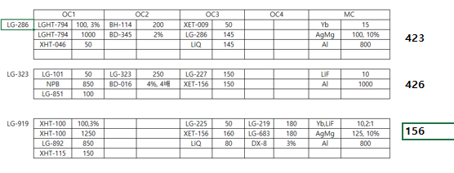

Cell# | OC#1 | OC#2 | OC#3 | Oc#4 | Oc#5 | OC#6 | MC#1
1 | XHT-566 | 323 합성품 (K-003,#2103-015) |  |  |  |  | Al
2 | LG-892 | LG-323 Ref. | XET-009 | LG-101 |  | XET-156-3g 로딩 | Ag
3 | LGHT-847(1425) Ref. | 323 합성품 (K-003,#2103-016) | LiQ(3g) | LGHT-794 | M919210705-월 5시 | LiQ(3g) | LiF(3g)
4 | XHT-540 |  |  | XHT-046 | DX8 | LG-227 Ref.-3g 로딩 | Mg(5g)
5 | XHT-100 | XBD-016 |  | NPB-3g 로딩 |  |  | Yb(boat)
6 | NDP-9 | XBD-345 | LG-286 Ref. | NDP-9 | LG-983 Ref. | LG-225 Ref.
7 | XHT-115 | 323 합성품 (K-003,#2103-017) | 286A21M026-월요일 4시 |  | LG-919 Ref. | LG-289
8 | XHT-9001 | XBH-114 | 286A21M025 | LG-851-3g 로딩

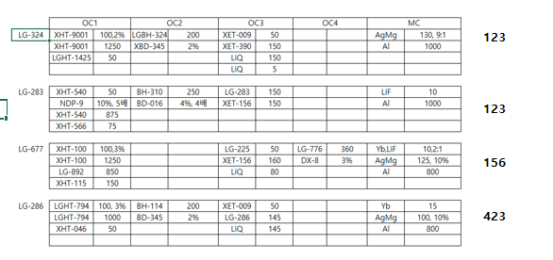
2021-07-21(수)

 |  | 메 | 메 |  | 메
Cell# | OC#1 | OC#2 | OC#3 | Oc#4 | Oc#5 | OC#6 | MC#1
1 | XHT-566 | LGBH-8004 #210708-화 10시 | XET-390 |  | LG-677 Ref. |  | Al
2 | LG-892 | BH-310-툴링 | XET-009 | LG-101 | 677A21M010-화 오후 5시 전달 | XET-156 | Ag
3 | LGHT-847(1425) Ref. | LG-324 Ref. | LiQ(3g) | LGHT-794 |  | LiQ(3g) | LiF(3g)
4 | XHT-540 |  | 286A21M027-화요일 4시 | XHT-046 | DX8 | LG-227 Ref. | Mg(5g)
5 | XHT-100 | XBD-016 | LG-283 Ref. | NPB |  |  | Yb(boat)
6 | NDP-9 | XBD-345 | 283A21008 | NDP-9 |  | LG-225 Ref.
7 | XHT-115 |  | LG-286 Ref. |  |  | LG-289
8 | XHT-9001 | XBH-114 | XET-156-툴링 | LG-851

2021-07-22(목)

 | 메 | 메
Cell# | OC#1 | OC#2 | OC#3 | Oc#4 | Oc#5 | OC#6 | MC#1
1 | 847A21M007-화 5시 | LG-323 Ref. | XET-390 |  | LG-677 Ref. |  | Al
2 | LGHT-847(1425) Ref. | XBH-113 | XET-009 | LG-101 | 677A21M010-화 오후 5시 전달 | XET-156 | Ag
3 | LGHT-794 |  | LiQ(3g) | LGHT-794 |  | LiQ(3g) | LiF(3g)
4 | LG-807 Ref. |  | 286A21M027-화요일 4시 | XHT-046 | DX8 | LG-227 Ref. | Mg(5g)
5 | 807A21018-화 5시 | XBD-370 | LG-283 Ref. | NPB |  |  | Yb(boat)
6 | NDP-9 | XBD-345 | 283A21008 | NDP-9 |  | LG-225 Ref.
7 |  |  | LG-286 Ref. |  |  | LG-289
8 | XHT-9001 |  | XET-156-툴링 | LG-851

2021-07-23(금)

 | 메 | 메 |  |  | 메
Cell# | OC#1 | OC#2 | OC#3 | Oc#4 | Oc#5 | OC#6 | MC#1
1 |  | 323 합성품 (K-003,#2104-019) | XET-390 |  |  |  | Al
2 | LG-892 | LG-323 Ref. | XET-009 | LG-101 |  | XET-156 | Ag
3 |  | 323A21029 | LiQ(3g) | LGHT-794 |  | LiQ(3g) | LiF(3g)
4 |  |  | 286A21M027-화요일 4시 | XHT-046 | DX8 | LG-227 Ref. | Mg(5g)
5 | XHT-100 | XBD-016 | LG-283 Ref. | NPB |  |  | Yb(boat)
6 | NDP-9 |  | 283A21008 | NDP-9 | LG-983 Ref. | LG-225 Ref.
7 | XHT-115 |  | LG-286 Ref. |  | LG-919 Ref. | LG-289
8 |  | 323A21030-목 5시 | XET-156-툴링 | LG-851 | H9832107XX-수 5시

2021-07-26(월)

Cell# | OC#1 | OC#2 | OC#3 | Oc#4 | Oc#5 | OC#6 : 툴링1장 | MC#1
1 | XHT-566 |  | 286R21001-월 2시 ★더미 치지 말고 런 진행 |  | LG-677 Ref. | 225A21014-지난주 전달 | Al
2 | LG-892 | XBH-113 | XET-009 | LG-101 | 677A21M011-월 10시 | XET-156 | Ag
3 |  |  | LiQ(3g) | LGHT-794 |  | LiQ(3g) | LiF(3g)
4 | XHT-540 |  | 286A21028-지난주 전달 | XHT-046 | DX8 | LG-283 Ref.-툴링 | Mg(5g)
5 | XHT-100 | BD-370 |  | NPB |  | LG-260 | Yb(boat)
6 | NDP-9 | XBD-345 | 286R21001-월 2시 ★더미 100A까지만 치고 런 진행 | NDP-9 |  | LG-225 Ref.
7 | XHT-115 |  | LG-286 Ref. | XHT-555 |  | LG-227 Ref.
8 |  | XBH-114 | 286R21001-월 2시 ★더미 200A 치고 런 진행 | LG-851 |  | 283A21009-월 4시 전달

2021-07-28(수)

Cell# | OC#1 | OC#2 | OC#3 | Oc#4 | Oc#5 | OC#6 : 툴링1장 | MC#1
1 | XHT-566 | BH-310 | 286R21001-월 2시 ★더미 치지 말고 런 진행 |  | LG-677 Ref. | 225A21014-지난주 전달 | Al
2 | LG-892 | LG-323 Ref. | XET-009 | LG-101 | 677A21M011-월 10시 | XET-156 | Ag
3 |  | 323A21031-화 5시 전달 | LiQ(3g) | LGHT-794 |  | LiQ(3g) | LiF(3g)
4 | XHT-540 |  | 286A21028-지난주 전달 | XHT-046 | DX8 | LG-283 Ref.-툴링 | Mg(5g)
5 | XHT-100 | XBD-016 |  | NPB |  | LG-260 | Yb(boat)
6 | NDP-9 | XBD-345 - 286 광특성 Fail 대비해서 로딩 | 286R21001-월 2시 ★더미 100A까지만 치고 런 진행 | NDP-9 |  | LG-225 Ref.
7 | XHT-115 |  | LG-286 Ref. | XHT-555 |  | LG-227 Ref.
8 |  | XBH-114 - 286 광특성 Fail 대비해서 로딩 | 286R21001-월 2시 ★더미 200A 치고 런 진행 | LG-851 |  | 283A21009-월 4시 전달

2021-07-29(목)

Cell# | OC#1 | OC#2 | OC#3 | Oc#4 | Oc#5 | OC#6 : 툴링1장 | MC#1
1 | XHT-566 |  | LG-292Ref. | XHT-045 | LG-594 | 225A21014-지난주 전달 | Al
2 | LG-892 |  | XET-009 | LG-101 |  | XET-156 | Ag
3 |  |  | LiQ(3g) | LGHT-794 |  | LiQ(3g) | LiF(3g)
4 | XHT-540 |  | 292R21s002-목 오전 9시 | LG-844 |  | LG-283 Ref.-툴링 | Mg(5g)
5 | XHT-100 | XBD-225 |  |  |  | LG-260 | Yb(boat)
6 | NDP-9 |  | LG-201 | NDP-9 | DX2 | LG-225 Ref.
7 | XHT-115 |  | XET-390 | XHT-555 | LG-996 | LG-227 Ref.
8 |  | XBH-114 |  | 844A21009-목 오후6시 전달 |  | 283A21009-월 4시 전달

2021-07-31(토)

Cell# | OC#1 | OC#2 | OC#3 | Oc#4 | Oc#5 | OC#6 | MC#1
1 |  | LGBH-8004 #210714-금 오후5시 | LG-292Ref. | XHT-045 | LG-594 | 225A21015-금 오전 11시 | Al
2 |  | XBH-113 | XET-009 | LG-101 |  |  | Ag
3 | LG-1425(847) | LG-324 Ref. | LiQ(3g) | LGHT-794 |  | LiQ(3g) | LiF(3g)
4 |  |  | 292R21s002-목 오전 9시 | LG-844 |  |  | Mg(5g)
5 |  | BD-370 |  |  |  | LG-260 | Yb(boat)
6 | NDP-9 | XBD-345 | LG-201 | NDP-9 | DX2 | LG-225 Ref.
7 |  |  | XET-390 | XHT-555 | LG-996
8 | XHT-9001 |  |  | 844A21009-목 오후6시 전달

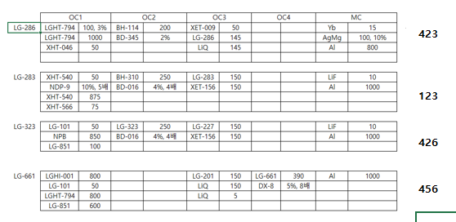
2021-08-03(화)

Cell# | OC#1 | OC#2 | OC#3 | Oc#4 | Oc#5 | OC#6 | MC#1
1 | XHT-566 | BH-310 |  | LGHI-001 | LG-661 Ref. |  | Al
2 |  | LG-323 Ref. | XET-009 | LG-101-3g | 661A21012-월 12시 전달 | XET-156 | Ag
3 |  | 323A21032-월 12시 | LiQ(3g) | LGHT-794 |  | LiQ(3g) | LiF(3g)
4 | XHT-540 |  | 286A21029-월 12시 | XHT-046 | DX8 | LG-227 Ref. | Mg(5g)
5 |  | XBD-016 | LG-283 Ref. | NPB-3g |  | LG-201 | Yb(boat)
6 | NDP-9 | XBD-345 | 283A21010-월 4시 | NDP-9
7 |  |  | LG-286 Ref. | XHT-555
8 |  | XBH-114 | XET-156 | LG-851-3g

2021-08-04(수)

 |  | 메 |  |  |  | 메
Cell# | OC#1 | OC#2 | OC#3 | Oc#4 | Oc#5 | OC#6 | MC#1
1 | XHT-566 | LG-323 Ref. |  | LGHI-001 | LG-661 Ref. | 225A21015-화 오전 11시 | Al
2 |  | XBH-113 | XET-009 | LG-101 | 661A21012-월 12시 전달 | XET-156 | Ag
3 |  | 323A21033-화 12시 | LiQ(3g) | LGHT-794 |  | LiQ(3g) | LiF(3g)
4 | XHT-540 |  | 286A21029-월 12시 | XHT-046 | DX8 | LG-227 Ref. | Mg(5g)
5 |  | XBD-016 | LG-283 Ref. | NPB |  | LG-260 | Yb(boat)
6 | NDP-9 | BD-370 | 283A21010-월 4시 | NDP-9 |  | LG-225 Ref.
7 |  |  | LG-286 Ref. | XHT-555
8 |  |  | XET-156 | LG-851

2021-08-05(목)

 | 메 |  |  |  |  | 메
Cell# | OC#1 | OC#2 | OC#3 | Oc#4 | Oc#5 | OC#6 | MC#1
1 | 807A21019-수 12시 | LG-323 Ref. |  | LGHI-001 | LG-661 Ref. |  | Al
2 | LG-101-툴링 | XBH-113 | XET-009 | LG-101 | 661A21012-월 12시 전달 |  | Ag
3 | LGHT-794 | 323A21033-화 12시 | LiQ(3g) | LGHT-794 |  | LiQ(3g) | LiF(3g)
4 | LG-807 Ref. |  | 286A21029-월 12시 | XHT-046 | DX8 |  | Mg(5g)
5 | 101G21010-수 12시 | XBD-016 | LG-283 Ref. | NPB |  | LG-201 | Yb(boat)
6 | NDP-9 | BD-370 | 283A21010-월 4시 | NDP-9 |  | LG-225 Ref.
7 | NPB |  | LG-286 Ref. | XHT-555 |  | LG-289
8 |  |  | XET-156 | LG-851

2021-08-06(금)

 | 메 | 메 |  |  |  | 메
Cell# | OC#1 | OC#2 | OC#3 | Oc#4 | Oc#5 | OC#6 | MC#1
1 | XHT-566 | BH-310 |  | LGHI-001 | LG-661 Ref. | 227C21015-목 12시 | Al
2 |  | LG-323 Ref. | XET-009 | LG-101 | 661A21012-월 12시 전달 | XET-156 | Ag
3 |  | 323A21034-목 5시 | LiQ(3g) | LGHT-794 |  |  | LiF(3g)
4 | XHT-540 |  | 286A21029-월 12시 | XHT-046 | DX8 | LG-227 Ref. | Mg(5g)
5 |  | XBD-016 | LG-283 Ref. | NPB |  |  | Yb(boat)
6 | NDP-9 |  | 283A21010-월 4시 | NDP-9
7 |  |  | LG-286 Ref. | XHT-555
8 |  |  | XET-156 | LG-851

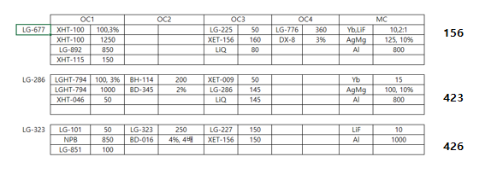
2021-08-09(월)

Cell# | OC#1 | OC#2 | OC#3 | Oc#4 | Oc#5 | OC#6 | MC#1
1 |  |  | LG-286 Ref. |  | LG-677 Ref. |  | Al
2 | LG-892 | LG-323 Ref. | XET-009 | LG-101 | 677A21M012-금 5시 | XET-156 | Ag
3 |  | 323R21007-월 14시 | LiQ(3g) | LGHT-794-3g |  | LiQ(3g) | LiF(3g)
4 |  |  |  | XHT-046 | DX8 |  | Mg(5g)
5 | XHT-100 | XBD-016 |  | NPB |  |  | Yb(boat)
6 | NDP-9 | XBD-345 | 286A21030-월 4시 | NDP-9 |  | LG-225 Ref.
7 | XHT-115 |  | 286A21031-월 4시 |  |  | LG-227 Ref.
8 |  | XBH-114 | LGET-376 중량잔사(280hr)-월 4시 | LG-851

2021-08-16(월)
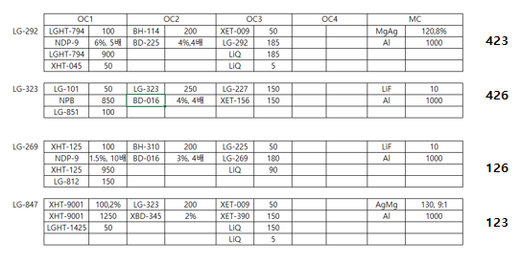

Cell# | OC#1 | OC#2 | OC#3 | Oc#4 | Oc#5 | OC#6 | MC#1
1 | XHT-125 | BH-310 | LG-292Ref. |  | LG-677 Ref. |  | Al
2 | LGHT-847(1425) Ref. | LG-323 Ref. | XET-009 | LG-101 | 677A21M012-금 5시 | XET-156 | Ag
3 | LG-812 | 323A21035 | LiQ(3g) | LGHT-794 |  | LiQ(3g) | LiF(3g)
4 |  | XBD-016 | 292R21003 |  | DX8 | LG-269 Ref. | Mg(5g)
5 | 847A21M009 | XBD-225 |  | NPB |  | 269A21009 | Yb(boat)
6 | NDP-9 | XBD-345 |  | NDP-9 |  | LG-225 Ref.
7 |  |  | XET-390 | XHT-045 |  | LG-227 Ref.
8 | XHT-9001 | XBH-114 |  | LG-851 |  | 269A21010

2021-08-18(수)

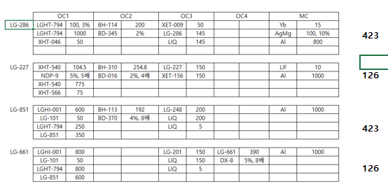
 | 메 | 메 | 메 | 메 | 메 | 메
Cell# | OC#1 | OC#2 | OC#3 | Oc#4 | Oc#5 | OC#6 | MC#1
1 | XHT-566 | BH-310 | XET-390 | LGHI-001 | LG-661 Ref. | 227C21016-화 12시 | Al
2 | LGHT-847(1425) Ref. | BH-113 | XET-009 | LG-101 | 661A21013-화 12시 전달 | XET-156 | Ag
3 | LGHT-794 |  | LiQ(3g) | LGHT-794 |  | LiQ(3g) | LiF(3g)
4 | XHT-540 | XBD-016 |  | XHT-046 | DX8 |  | Mg(5g)
5 |  | XBD-370 | LG-248 | NPB |  | LG-201 | Yb(boat)
6 | NDP-9 | XBD-345 | 286A21032-화 12시 | NDP-9
7 | XHT-046 |  |  | 851C21006-화 4시 |  | LG-227 Ref.
8 | XHT-9001 | XBH-114 | LG-286 Ref. | LG-851-Ref.

2021-08-19(목)

 |  | 메
Cell# | OC#1 | OC#2 | OC#3 | Oc#4 | Oc#5 | OC#6 | MC#1 | MC#2
1 | XHT-566 | LG-324 Ref. | XET-390 | LGHI-001 | LG-661 Ref. | 227C21016-화 12시 | Al | Al
2 | LGHT-847(1425) Ref. | LG-323 Ref. | XET-009 | LG-101 | 661A21013-화 12시 전달 | XET-156 | Ag | Yb
3 | LGHT-794 | LGBH-8004(#210726) | LiQ(3g) | LGHT-794 |  | LiQ(3g) | LiF(3g) | Mg
4 | XHT-540 | XBD-016 |  | XHT-046 | DX8 |  | Mg(5g) | LiF
5 |  |  | LG-248 | NPB |  | LG-201 | Yb(boat) | Ag
6 | NDP-9 | XBD-345 | 286A21032-화 12시 | NDP-9
7 | XHT-046 | 323T21004-수 4시 |  | 851C21006 |  | LG-227 Ref.
8 | XHT-9001 |  | LG-286 Ref. | LG-851-Ref.

2021-08-20(금)

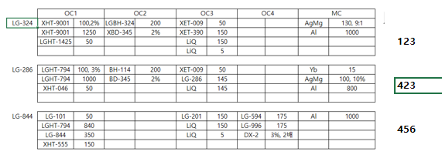
 |  | 메 | 메 | 메 | 메
Cell# | OC#1 | OC#2 | OC#3 | Oc#4 | Oc#5 | OC#6 | MC#1 | MC#2
1 | XHT-566 | LG-324 Ref. | XET-390 |  | LG-594 | 227C21016-화 12시 | Al | Al
2 | LGHT-847(1425) Ref. |  | XET-009 | LG-101 |  | XET-156 | Ag | Yb
3 | LGHT-794 | LGBH-8004(#210806) | LiQ(3g) | LGHT-794 |  | LiQ(3g) | LiF(3g) | Mg
4 | XHT-540 |  |  | LG-844 Ref. |  |  | Mg(5g) | LiF
5 |  |  |  |  |  | LG-201 | Yb(boat) | Ag
6 | NDP-9 | XBD-345 | 286A21033-목 4시 |  | DX2
7 | XHT-046 |  |  | XHT-555 | LG-996 | LG-227 Ref.
8 | XHT-9001 | XBH-114 | LG-286 Ref. | 844A21010-목 오후6시 전달

2021-08-23(월)

Cell# | OC#1 | OC#2 | OC#3 | Oc#4 | Oc#5 | OC#6 | MC#1 | MC#2
1 | 807A21021-목 전달 완료 | 323C21001 Ampoule (320도,336hr)-토요일 전달 | XET-390 | LGHI-001 | LG-661 Ref. | LG-225 | Al | Al
2 |  | BH-113 | XET-009 | LG-101 | 661A21013-토요일 전달 | XET-156 | Ag | Yb
3 | LGHT-794 | 323A21019 Ampoule (320도, 336hr)-토요일 전달 | LiQ(3g) | LGHT-794 |  | LiQ(3g) | LiF(3g) | Mg
4 | LG-807 Ref. | XBD-016 | 286A21034-금 5시 | XHT-046 | DX8 |  | Mg(5g) | LiF
5 |  | XBD-370 | 286A21M035-월 3시 | NPB |  | LG-201 | Yb(boat) | Ag
6 | NDP-9 | XBD-345 | 286A21s034 (4M) 1a-R1 - 토요일 전달 | NDP-9 | 661A21014-월 5시 전달
7 |  | LG-323 Ref. (셀 2번과 자리 겹쳐서 이동함) | 286A21s034 (4M) 1a-R2 - 토요일 전달 |  |  | LG-289
8 |  | XBH-114 | LG-286 Ref. | LG-851-Ref. |  | LG-227 Ref. (셀 7번과 자리 겹쳐서 이동함)

2021-08-25(수)

Cell# | OC#1 | OC#2 : 툴링1장 | OC#3 | Oc#4 | Oc#5 | OC#6 | MC#1 | MC#2
1 | LG-847(1425) Ref. (셀 2번과 자리 겹쳐 이동함) | LG-324 Ref.-도가니 털고 새 물질로 로딩하세요 | XET-390 | LGHI-001 | LG-677 Ref. | LG-225 | Al | Al
2 | LG-892 | BH-310 | XET-009 | LG-101 | 677A21M013-지난주 전달 | XET-156 | Ag | Yb
3 | 847A21M010-지난주 전달 | LGBH-8004(#210806)-화 5시 | LiQ(3g) | LGHT-794 |  | LiQ(3g) | LiF(3g) | Mg
4 |  | XBD-016 | 286A21034-금 5시 | XHT-046 | DX8 |  | Mg(5g) | LiF
5 | XHT-100 | XBD-345 | 286A21M035-월 3시 | NPB |  | LG-201 | Yb(boat) | Ag
6 | NDP-9 |  | 286A21s034 (4M) 1a-R1 - 토요일 전달 | NDP-9 | LG-983 Ref.
7 | XHT-115 | LG-323 Ref. | 286A21s034 (4M) 1a-R2 - 토요일 전달 |  | LG-919 Ref. | LG-289
8 | XHT-9001 | 323A21036-화 5시 | LG-286 Ref. | LG-851-Ref. | H983-210729-화 5시 | LG-227 Ref. (셀 7번과 자리 겹쳐서 이동함)

2021-08-26(목)

Cell# | OC#1 | OC#2 | OC#3 | Oc#4 | Oc#5 | OC#6 | MC#1 | MC#2
1 | XHT-566 | LG-324 Ref. | XET-390 | LGHI-001 |  | LG-225 | Al | Al
2 | LG-892 | BH-310 | XET-009 | LG-101 |  | XET-156 | Ag | Yb
3 |  | LGBH-8004(#210806)-화 5시 | LiQ(3g) | LGHT-794 | 21M9190801-수 5시 전달 | LiQ(3g) | LiF(3g) | Mg
4 | XHT-540 | XBD-016 | 286A21034-금 5시 | XHT-046 | DX8 |  | Mg(5g) | LiF
5 | XHT-100 | XBD-345 | 286A21M035-월 3시 | NPB |  |  | Yb(boat) | Ag
6 | NDP-9 |  | 286A21s034 (4M) 1a-R1 - 토요일 전달 | NDP-9 | LG-983 Ref.
7 | XHT-115 | LG-323 Ref. | 286A21s034 (4M) 1a-R2 - 토요일 전달 |  | LG-919 Ref. | 227C21017-화 전달
8 |  | 323A21036-화 5시 | LG-286 Ref. | LG-851-Ref. | 21M9190802-수 5시 전달-툴링 | LG-227 Ref.

2021-08-27(금)

Cell# | OC#1 | OC#2 | OC#3 | Oc#4 | Oc#5 | OC#6 | MC#1 | MC#2
1 | LG-847(1425) Ref. | LG-324 Ref. | XET-390 | LGHI-001 |  | LG-225 | Al | Al
2 |  | 323A21037-목 5시 전달 | XET-009 | LG-101 |  | XET-156 | Ag | Yb
3 | 847A21M011-목 1시 | LGBH-8004(#210812)-목 3시 | LiQ(3g) | LGHT-794 | 21M9190801-수 5시 전달 | LiQ(3g) | LiF(3g) | Mg
4 |  | XBD-016 | 286A21034-금 5시 | XHT-046 | DX8 |  | Mg(5g) | LiF
5 |  | XBD-345 | 286A21M035-월 3시 | NPB |  |  | Yb(boat) | Ag
6 | NDP-9 |  | 286A21s034 (4M) 1a-R1 - 토요일 전달 | NDP-9 | LG-983 Ref.
7 |  | LG-323 Ref. | 286A21s034 (4M) 1a-R2 - 토요일 전달 |  | LG-919 Ref. | 227C21017-화 전달
8 | XHT-9001 |  | LG-286 Ref. | LG-851-Ref. | 21M9190802-수 5시 전달-툴링 | LG-227 Ref.

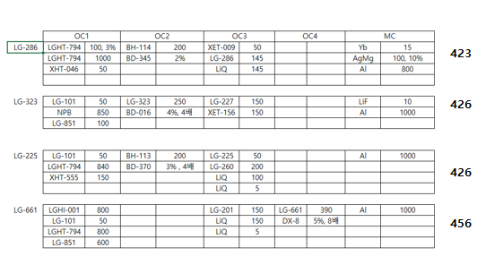
2021-08-31(화)

ㅊ
Cell# | OC#1 | OC#2 | OC#3 | Oc#4 | Oc#5 | OC#6 | MC#1 | MC#2
1 | LG-847(1425) Ref. |  | 286A21036 | LGHI-001 | LG-661 Ref. | LG-225 Ref. | Al | Al
2 |  | BH-113 | XET-009 | LG-101 | 661A21015 | XET-156 | Ag | Yb
3 | 847A21M011-목 1시 | 323A21038-월 12시 | LiQ(3g) | LGHT-794-3g 넣어세요 |  | LiQ(3g) | LiF(3g) | Mg
4 |  | XBD-016 | 286A21037 | XHT-046-3g 넣어세요 | DX8 | LG-201 | Mg(5g) | LiF
5 |  | XBD-370 | 286A21M012_339℃_280hr | NPB |  | LG-260 | Yb(boat) | Ag
6 | NDP-9 | XBD-345 | 286A21M012_349℃_280hr | NDP-9 |  | 225A21017-월 12시
7 |  | LG-323 Ref. | 286A21M012_359℃_280hr | XHT-555 |  | LG-289
8 | XHT-9001 | XBH-114 | LG-286 Ref. | LG-851 |  | LG-227 Ref.

2021-09-01(수)
ㅊ
ㅊ
 | 메 |  |  |  | 메
Cell# | OC#1 | OC#2 | OC#3 | Oc#4 | Oc#5 | OC#6 | MC#1 | MC#2
1 | 807A21022 |  | 286A21036 | LGHI-001 | LG-677 Ref. | LG-225 Ref. | Al | Al
2 | LG-892 | BH-113 | XET-009 | LG-101 | 677A21M014-화 12시 | XET-156 | Ag | Yb
3 | LGHT-794 | 323A21038-월 12시 | LiQ(3g) | LGHT-794 |  | LiQ(3g) | LiF(3g) | Mg
4 | LG-807 Ref. | XBD-016 | 286A21037 | XHT-046 | DX8 | LG-201 | Mg(5g) | LiF
5 | XHT-100 | XBD-370 | 286A21M012_339℃_280hr | NPB |  | LG-260 | Yb(boat) | Ag
6 | NDP-9 | XBD-345 | 286A21M012_349℃_280hr | NDP-9 |  | 225A21017-월 12시
7 | XHT-115 | LG-323 Ref. | 286A21M012_359℃_280hr | XHT-555 |  | LG-289
8 |  | XBH-114 | LG-286 Ref. | LG-851 |  | LG-227 Ref.

2021-09-02(목)
ㅊ
ㅊ
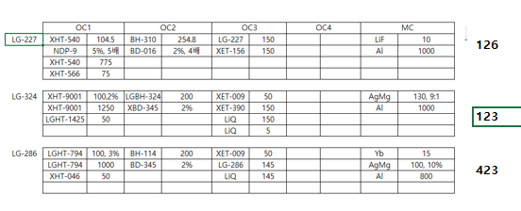
 | 메 | 메 | 메 |  |  | 메
Cell# | OC#1 | OC#2 | OC#3 | Oc#4 | Oc#5 | OC#6 | MC#1 | MC#2
1 | XHT-566 | BH-310 | XET-390 | LGHI-001 | LG-677 Ref. | LG-225 | Al | Al
2 |  |  | XET-009 | LG-101 | 677A21M014-화 12시 | XET-156 | Ag | Yb
3 | LG-847(1425) Ref. | LGBH-8004(#210825)-수 12시 | LiQ(3g) | LGHT-794 |  | LiQ(3g) | LiF(3g) | Mg
4 | XHT-540 | XBD-016 | 286A21038-수 5시 | XHT-046 | DX8 | LG-201 | Mg(5g) | LiF
5 |  | XBD-345 | 286A21M013_339℃_280hr | NPB |  |  | Yb(boat) | Ag
6 | NDP-9 |  | 286A21M013_349℃_280hr | NDP-9 |  | LG-269
7 |  | LG-324 Ref. | 286A21M013_359℃_280hr | XHT-555 |  | 227C21018-화 전달
8 | XHT-9001 | XBH-114 | LG-286 Ref. | LG-851 |  | LG-227 Ref.

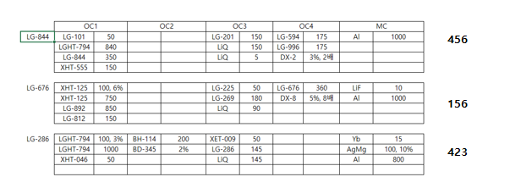
2021-09-03(금)
ㅊ
ㅊ
 | 메 |  | 메 |  | 메
Cell# | OC#1 | OC#2 | OC#3 | Oc#4 | Oc#5 | OC#6 | MC#1 | MC#2
1 | XHT-125 | BH-310 |  | LG-844 Ref. | LG-676 Ref. | LG-225 | Al | Al
2 | LG-892 |  | XET-009 | LG-101 | 676A21011-목 5시 | XET-156 | Ag | Yb
3 | LG-812 | LGBH-8004(#210825)-수 12시 | LiQ(3g) | LGHT-794 |  | LiQ(3g) | LiF(3g) | Mg
4 |  | XBD-016 |  | XHT-046 | DX8 | LG-201 | Mg(5g) | LiF
5 |  | XBD-345 |  |  |  |  | Yb | Ag
6 | NDP-9 |  |  | NDP-9 | DX2 | LG-269
7 |  | LG-324 Ref. | 286A21039-목 5시 | XHT-555 | LG-996 | 227C21018-화 전달
8 |  | XBH-114 | LG-286 Ref. | 844A21011-목 12시 | LG-594 Ref. | LG-227 Ref.

2021-09-06(월)
ㅊ
ㅊ
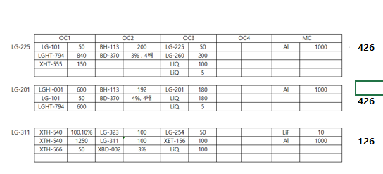

Cell# | OC#1 | OC#2 | OC#3 | Oc#4 | Oc#5 | OC#6 | MC#1 | MC#2
1 | XHT-566 | LG-311 Ref. | XET-390 | LGHI-001 | LG-676 Ref. | LG-225 Ref. | Al | Al
2 |  | BH-113 | XET-009 | LG-101 | 676A21011-목 5시 | XET-156 | Ag | Yb
3 | LG-847(1425) Ref. | LG-311Stick #210828 | LiQ(3g) | LGHT-794 |  | LiQ(3g) | LiF(3g) | Mg
4 | XHT-540 | XBD-370 | LGET-1103 #210901-월 전달 | XHT-046 | DX8 | LG-201 Ref. | Mg(5g) | LiF
5 |  | XBD-002 | LG-1103 Ref. | NPB |  | LG-260 | Yb | Ag
6 | NDP-9 |  |  | NDP-9 | DX2 | 225A21018-월 12시
7 |  | LG-323 Ref. |  | XHT-555 | LG-996 | 201K21002-월 4시
8 | XHT-9001 |  |  | LG-851 | LG-594 Ref. | LG-254

2021-09-08(수)
ㅊ
 |  | 메
Cell# | OC#1 | OC#2 | OC#3 | Oc#4 | Oc#5 | OC#6 | MC#1 | MC#2
1 | XHT-566 | LG-324 Ref. | XET-390 | LGHI-001 | LG-676 Ref. | LG-225 Ref. | Al | Al
2 |  |  | XET-009 | LG-101 | 676A21011-목 5시 | XET-156 | Ag | Yb
3 | LG-847(1425) Ref. |  | LiQ(3g) | LGHT-794 |  | LiQ(3g) | LiF(3g) | Mg
4 | XHT-540 |  | LGET-1103 #210901-월 전달 | XHT-046 | DX8 | LG-201 Ref. | Mg(5g) | LiF
5 |  | XBD-345 | LG-1103 Ref. | NPB |  | LG-260 | Yb | Ag
6 | NDP-9 |  |  | NDP-9 | DX2 | 225A21018-월 12시
7 |  | LG-323 Ref. |  | XHT-555 | LG-996 | 201K21002-월 4시
8 | XHT-9001 |  |  | LG-851 | LG-594 Ref. | LG-254

2021-09-09(목)
ㅊ
ㅊ
 | 메 | 메 |  |  |  | 메
Cell# | OC#1 | OC#2 | OC#3 | Oc#4 | Oc#5 | OC#6 | MC#1 | MC#2
1 | 847A21M012-수 12시 | 323A21039-화 전달 | XET-390 | LGHI-001 | LG-676 Ref. |  | Al | Al
2 |  | 323A21040-수 12시 | XET-009 | LG-101 | 676A21011-목 5시 | XET-156-새물질로 넣어 주세요 | Ag | Yb
3 | LG-847(1425) Ref. |  | LiQ(3g) | LGHT-794 |  |  | LiF(3g) | Mg
4 |  | XBD-016 | LGET-1103 #210901-월 전달 | XHT-046 | DX8 |  | Mg(5g) | LiF
5 |  | XBD-345 | LG-1103 Ref. | NPB |  |  | Yb | Ag
6 | NDP-9 |  |  | NDP-9 | DX2
7 |  | LG-323 Ref. |  | XHT-555 | LG-996
8 | XHT-9001 |  |  | LG-851 | LG-594 Ref. | LG-227 Ref.-새물질로 넣어 주세요

2021-09-10(금)

 |  | 메 | 메
Cell# | OC#1 | OC#2 | OC#3 | Oc#4 | Oc#5 | OC#6 | MC#1 | MC#2
1 | 847A21M012-수 12시 | 323C21001(4M) |  |  | LG-676 Ref. |  | Al | Al
2 |  |  | XET-009 | LG-101-새물질로 넣어 주세요 | 676A21011-목 5시 | XET-156 | Ag | Yb
3 | LG-847(1425) Ref. |  | LiQ(3g) | LGHT-794 |  |  | LiF(3g) | Mg
4 |  | XBD-016 | 286A21040-목 5시 | XHT-046 | DX8 |  | Mg(5g) | LiF
5 |  | XBD-345 |  | NPB-새물질로 넣어 주세요 |  |  | Yb | Ag
6 | NDP-9 |  | 286A21M028_390℃_336hr | NDP-9 | DX2
7 |  | LG-323 Ref. | 286A21034(4M품)_390℃_336hr |  | LG-996
8 | XHT-9001 | XBH-114 | LG-286 Ref. | LG-851-새물질로 넣어 주세요 | LG-594 Ref. | LG-227 Ref.

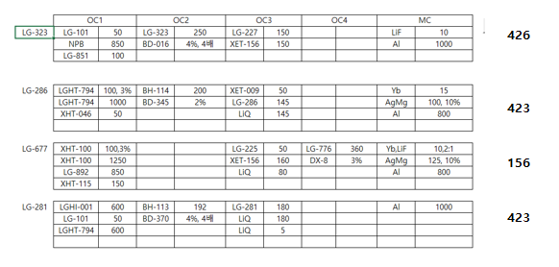

2021-09-13(월)
ㅊ

Cell# | OC#1 | OC#2 | OC#3 | Oc#4 | Oc#5 | OC#6 | MC#1 | MC#2
1 |  | LG-323 Ref. | XET-390 | LGHI-001 | LG-677 Ref. | LG-225 Ref. | Al | Al
2 | LG-892 | BH-113 | XET-009 | LG-101 | 677A21M015-금 전달 | XET-156 | Ag | Yb
3 |  |  | LiQ(3g) | LGHT-794 |  | LiQ(3g) | LiF(3g) | Mg
4 |  | XBD-016 | LG-281 Ref. | XHT-046 | DX8 | LG-227 Ref. | Mg(5g) | LiF
5 | XHT-100 | XBD-345 | 281R21010-월 3시 | NPB |  | LG-201 | Yb | Ag
6 | NDP-9 | BD-370 | 286A21042-월 5시 전달 | NDP-9
7 | XHT-115 | 323A21041 | 286A21041-금 전달 |  |  | LG-289
8 |  | XBH-114 | LG-286 Ref. | LG-851 |  | LG-254

2021-09-15(수)
ㅊ
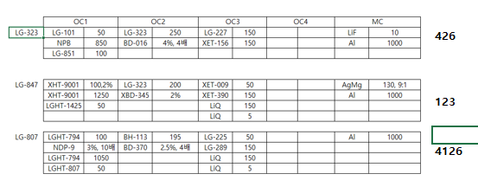
 | 메 | 메
Cell# | OC#1 | OC#2 | OC#3 | Oc#4 | Oc#5 | OC#6 | MC#1 | MC#2
1 | 847A21M013-화 12시 | LG-323 Ref. | XET-390 | LGHI-001 | LG-677 Ref. | LG-225 Ref. | Al | Al
2 |  | BH-113 | XET-009 | LG-101 | 677A21M014-금 전달 | XET-156 | Ag | Yb
3 | LG-847(1425) Ref. |  | LiQ(3g) | LGHT-794 |  | LiQ(3g) | LiF(3g) | Mg
4 | LG-807 Ref. | XBD-016 | LG-281 Ref. | XHT-046 | DX8 | LG-227 Ref. | Mg(5g) | LiF
5 | 807A21023-화 4시 | XBD-345 | 281R21010-월 3시 | NPB |  | LG-201 | Yb | Ag
6 | NDP-9 | BD-370 | 286A21042-월 5시 전달 | NDP-9
7 |  | 323C21001 4M품 열안정성 평가 240℃_336시간 | 286A21041-금 전달 |  |  | LG-289
8 | XHT-9001 | 323A21019 Ref. 열안정성 평가 240℃_336시간 | LG-286 Ref. | LG-851 |  | LG-254

2021-09-16(목)
ㅊ
ㅊ
 |  | 메 |  | 메 | 메
Cell# | OC#1 | OC#2 | OC#3 | Oc#4 | Oc#5 | OC#6 | MC#1 | MC#2
1 | 847A21M013-화 12시 | LG-311 Ref. | XET-390 | LG-844 Ref. |  | LG-225 Ref. | Al | Al
2 |  |  | XET-009 | LG-101 |  | XET-156 | Ag | Yb
3 | LG-847(1425) Ref. | LG-311p21001 | LiQ(3g) | LGHT-794 |  | LiQ(3g) | LiF(3g) | Mg
4 | LG-807 Ref. |  | LG-281 Ref. | XHT-540-툴링 |  | LG-227 Ref. | Mg(5g) | LiF
5 | 807A21023-화 4시 | XBD-002 | 281R21010-월 3시 | XHT-566 |  | LG-201 | Yb | Ag
6 | NDP-9 |  | 286A21042-월 5시 전달 | NDP-9 | DX2
7 |  | LG-323 Ref. | 286A21041-금 전달 | XHT-555 | LG-996 | LG-289
8 | XHT-9001 |  | LG-286 Ref. | 844A21012-수 12시 | LG-594 Ref. | LG-254

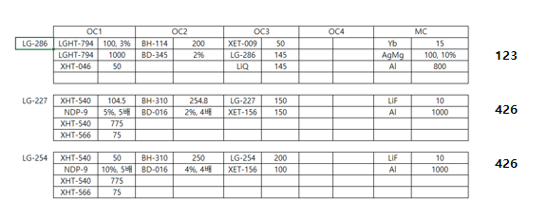
2021-09-17(금)
ㅊ
ㅊ
 | 메 | 메 | 메 |  |  | 메
Cell# | OC#1 | OC#2 | OC#3 | Oc#4 | Oc#5 | OC#6 | MC#1 | MC#2
1 |  | BH-310 |  | LG-844 Ref. |  | 227C21019-목 12시 | Al | Al
2 |  | BH-113 | XET-009 | LG-101 |  | XET-156 | Ag | Yb
3 | LGHT-794 |  | LiQ(3g) | LGHT-794 |  |  | LiF(3g) | Mg
4 |  | XBD-016 |  | XHT-540-툴링 |  | LG-227 Ref. | Mg(5g) | LiF
5 |  | XBD-345 |  | XHT-566 |  | 254A21001-목 4시 | Yb | Ag
6 | NDP-9 | BD-370 |  | NDP-9 | DX2
7 | XHT-046 |  | 286A21043-목 12 전달 | XHT-555 | LG-996
8 |  | XBH-114 | LG-286 Ref. | 844A21012-수 12시 | LG-594 Ref. | LG-254 Ref.

2021-09-21(월)
ㅊ

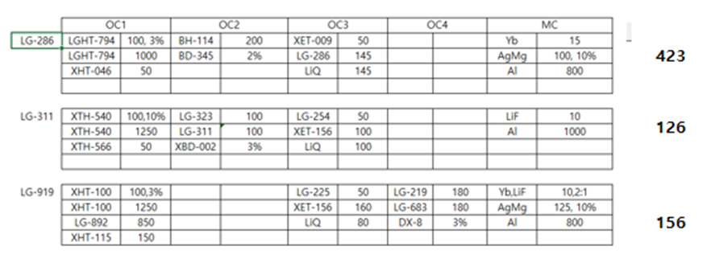
Cell# | OC#1 | OC#2 | OC#3 | Oc#4 | Oc#5 | OC#6 | MC#1 | MC#2
1 | XHT-566 | LG-311 Ref. |  | LGHI-001-3g |  | LG-225 Ref. | Al | Al
2 | LG-892 | LG-323 Ref. | XET-009 | LG-101-2g |  | XET-156 | Ag | Yb
3 |  | LG-311p21002 | LiQ(3g) | LGHT-794-3g | 21M9190901-월 5시 전달 | LiQ(3g) | LiF(3g) | Mg
4 | XHT-540 |  | 286A21s041 1c | XHT-046-3g | DX8 | LG-227 Ref. | Mg(5g) | LiF
5 | XHT-100 | XBD-002 | 286A21s041 1b | NPB-3g |  | LG-201 | Yb | Ag
6 | NDP-9 | XBD-345 | 286A21s041 1a | NDP-9 | LG-983 Ref.
7 | XHT-115 |  | 286R #210915S1 |  | LG-919 Ref. | LG-289
8 |  | XBH-114 | LG-286 Ref. | LG-851-3g |  | LG-254 Ref.

2021-09-22(수)
ㅊ
 |  | 메 | 메
Cell# | OC#1 | OC#2 | OC#3 | Oc#4 | Oc#5 | OC#6 | MC#1 | MC#2
1 | XHT-566 | LG-323 Ref. |  | LGHI-001 |  | LG-225 Ref. | Al | Al
2 | LG-892 | 323C21001 4M품 열안정성 평가 260℃_336시간 | XET-009 | LG-101 |  | XET-156 | Ag | Yb
3 |  | 323A21019 Ref. 열안정성 평가 260℃_336시간 | LiQ(3g) | LGHT-794 |  | LiQ(3g) | LiF(3g) | Mg
4 | XHT-540 | XBD-016 |  | XHT-046 | DX8 | LG-227 Ref. | Mg(5g) | LiF
5 | XHT-100 |  |  | NPB |  | LG-201 | Yb | Ag
6 | NDP-9 | XBD-345 |  | NDP-9 | LG-983 Ref.
7 | XHT-115 | 323A21042-화 12시 | 286A21044-화 4시 |  | LG-919 Ref. | LG-289
8 |  | XBH-114 | LG-286 Ref. | LG-851 | 21M9190901-월 5시 전달 | LG-254 Ref.

2021-09-23(목)
ㅊ
ㅊ
 | 메 | 메 |  |  | 메
Cell# | OC#1 | OC#2 | OC#3 | Oc#4 | Oc#5 | OC#6 | MC#1 | MC#2
1 | XHT-566 | BH-310 |  | LGHI-001 | LG-661 Ref. | LG-225 Ref. | Al | Al
2 |  | BH-113 | XET-009 | LG-101 | 661A21016-수 12시 | XET-156 | Ag | Yb
3 |  |  | LiQ(3g) | LGHT-794 |  | LiQ(3g) | LiF(3g) | Mg
4 | XHT-540 | XBD-016 |  | XHT-046 | DX8 | LG-227 Ref. | Mg(5g) | LiF
5 | 807A21024-수 12시 | XBD-345 |  | NPB |  | LG-201 | Yb | Ag
6 | NDP-9 | BD-370 |  | NDP-9
7 | LG-807 Ref. |  | 286A21044-화 4시 |  |  | LG-289
8 |  | XBH-114 | LG-286 Ref. | LG-851 |  | LG-254 Ref.

2021-09-24(금)
ㅊ
ㅊ
 |  |  | 메 |  |  | 메
Cell# | OC#1 | OC#2 | OC#3 | Oc#4 | Oc#5 | OC#6 | MC#1 | MC#2
1 | XHT-566 | BH-310 |  | LGHI-001 | LG-661 Ref. | 227C21020-목 5시 | Al | Al
2 |  | BH-113 | XET-009 | LG-101 | 661A21016-수 12시 | XET-156 | Ag | Yb
3 |  |  | LiQ(3g) | LGHT-794 |  |  | LiF(3g) | Mg
4 | XHT-540 | XBD-016 |  | XHT-046 | DX8 | LG-227 Ref. | Mg(5g) | LiF
5 | 807A21024-수 12시 | XBD-345 |  | NPB |  |  | Yb | Ag
6 | NDP-9 | BD-370 | 286A21046-수 4시 | NDP-9
7 | LG-807 Ref. |  | 286A21045-수 4시
8 |  | XBH-114 | LG-286 Ref. | LG-851

210920
2021. 09 20 (월). 물질은 문제 판단시 현장 판단으로 폐기
1회 사용 물질 : 101, 661, 201, 594, 844, 564, 323

Cell# | OC#1 | C/N | S/T | 투입량 | Cell# | OC#2 | C/N | S/T | 투입량 |  | Oc#5 | C/N | S/T | 투입량
1 | XHT-566 |  |  |  | 1 | LG-323 Ref. |  |  |  | 1
2 | LG-892 |  |  |  | 2 | 323C21001 4M품 열안정성 평가 260℃_336시간 |  |  |  | 2
3 |  |  |  |  | 3 | 323A21019 Ref. 열안정성 평가 260℃_336시간 |  |  |  | 3
4 | XHT-540 |  |  |  | 4 | XBD-016 |  |  |  | 4 | DX8
5 | XHT-100 |  |  |  | 5 |  |  |  |  | 5
6 | NDP-9 |  |  |  | 6 | XBD-345 |  |  |  | 6 | LG-983 Ref.
7 | XHT-115 |  |  |  | 7 | 323A21042-화 12시 |  |  |  | 7 | LG-919 Ref.
8 |  |  |  |  | 8 | XBH-114 |  |  |  | 8 | 21M9190901-월 5시 전달

Cell# | OC#1 | C/N | S/T | 투입량 | Cell# | OC#2 | C/N | S/T | 투입량 |  | Oc#5 | C/N | S/T | 투입량
1 | XHT-566 |  |  |  | 1 | BH-310 |  |  |  | 1 | LG-661 Ref.
2 |  |  |  |  | 2 | BH-113 |  |  |  | 2 | 661A21016-수 12시
3 |  |  |  |  | 3 |  |  |  |  | 3
4 | XHT-540 |  |  |  | 4 | XBD-016 |  |  |  | 4 | DX8
5 | 807A21024-수 12시 |  |  |  | 5 | XBD-345 |  |  |  | 5
6 | NDP-9 |  |  |  | 6 | BD-370 |  |  |  | 6
7 | LG-807 Ref. |  |  |  | 7 |  |  |  |  | 7
8 |  |  |  |  | 8 | XBH-114 |  |  |  | 8

219021
2021. 09 20 (월). 물질은 문제 판단시 현장 판단으로 폐기
1회 사용 물질 : 101, 661, 201, 594, 844, 564, 323

Cell# | OC#4 | C/N | S/T | 투입량 | Cell# | OC#5 | C/N | S/T | 투입량 | Cell# | OC#6 | C/N | S/T | 투입량 | Cell# | MC#2 | C/N | S/T | 투입량
1 | LG-844 Ref. |  |  |  | 1 |  |  |  |  | 1 | 227C21019-목 12시 |  |  |  | 1 | Al
2 | LG-101 |  |  |  | 2 |  |  |  |  | 2 | XET-156 |  |  |  | 2 | Yb
3 | LGHT-794 |  |  |  | 3 |  |  |  |  | 3 |  |  |  |  | 3 | Mg
4 | XHT-540-툴링 |  |  |  | 4 |  |  |  |  | 4 | LG-227 Ref. |  |  |  | 4 | LiF
5 | XHT-566 |  |  |  | 5 |  |  |  |  | 5 | 254A21001-목 4시 |  |  |  | 5 | Ag
6 | NDP-9 |  |  |  | 6 | DX2 |  |  |  | 6 |  |  |  |  | 6
7 | XHT-555 |  |  |  | 7 | LG-996 |  |  |  | 7 |  |  |  |  | 7
8 | 844A21012-수 12시 |  |  |  | 8 | LG-594 Ref. |  |  |  | 8 | LG-254 Ref. |  |  |  | 8

Cell# | OC#4 | C/N | S/T | 투입량 | Cell# | OC#5 | C/N | S/T | 투입량 | Cell# | OC#6 | C/N | S/T | 투입량 | Cell# | MC#2 | C/N | S/T | 투입량
1 | LGHI-001-3g |  |  |  | 1 |  |  |  |  | 1 | LG-225 Ref. |  |  |  | 1 | Al |  |  | 2
2 | LG-101-2g |  |  |  | 2 |  |  |  |  | 2 | XET-156 |  |  |  | 2 | Yb |  |  | 1
3 | LGHT-794-3g |  |  |  | 3 | 21M9190901-월 5시 전달 |  |  |  | 3 | LiQ(3g) |  |  |  | 3 | Mg |  |  | 1
4 | XHT-046-3g |  |  |  | 4 | DX8 |  |  |  | 4 | LG-227 Ref. |  |  |  | 4 | LiF |  |  | 1
5 | NPB-3g |  |  |  | 5 |  |  |  |  | 5 | LG-201 |  |  |  | 5 | Ag |  |  | 2
6 | NDP-9 |  |  |  | 6 | LG-983 Ref. |  |  |  | 6 |  |  |  |  | 6
7 |  |  |  |  | 7 | LG-919 Ref. |  |  |  | 7 | LG-289 |  |  |  | 7
8 | LG-851-3g |  |  |  | 8 |  |  |  |  | 8 | LG-254 Ref. |  |  |  | 8

210820
2021. 08 20 (금). 물질은 문제 판단시 현장 판단으로 폐기
1회 사용 물질 : 101, 661, 201, 594, 844, 564, 323

Cell# | Oc#4 | C/N | S/T | 투입량 | Cell# | Oc#5 | C/N | S/T | 투입량 | Cell# | OC#6 | C/N | S/T | 투입량 | Cell# | MC#1 | C/N | S/T | 투입량
1 |  |  |  |  | 1 | LG-676 Ref. |  |  |  | 1 |  |  |  |  | 1 | Al
2 | LG-101-새물질로 넣어 주세요 |  |  |  | 2 | 676A21011-목 5시 |  |  |  | 2 | XET-156 |  |  |  | 2 | Ag
3 | LGHT-794 |  |  |  | 3 |  |  |  |  | 3 |  |  |  |  | 3 | LiF(3g)
4 | XHT-046 |  |  |  | 4 | DX8 |  |  |  | 4 |  |  |  |  | 4 | Mg(5g)
5 | NPB-새물질로 넣어 주세요 |  |  |  | 5 |  |  |  |  | 5 |  |  |  |  | 5 | Yb
6 | NDP-9 |  |  |  | 6 | DX2 |  |  |  | 6 |  |  |  |  | 6
7 |  |  |  |  | 7 | LG-996 |  |  |  | 7 |  |  |  |  | 7
8 | LG-851-새물질로 넣어 주세요 |  |  |  | 8 | LG-594 Ref. |  |  |  | 8 | LG-227 Ref. |  |  |  | 8

Cell# | Oc#4 | C/N | S/T | 투입량 | Cell# | Oc#5 | C/N | S/T | 투입량 | Cell# | OC#6 | C/N | S/T | 투입량 | Cell# | MC#1 | C/N | S/T | 투입량
1 | LGHI-001 |  |  |  | 1 | LG-677 Ref. |  |  |  | 1 | LG-225 Ref. |  |  |  | 1 | Al
2 | LG-101 |  |  |  | 2 | 677A21M015-금 전달 |  |  |  | 2 | XET-156 |  |  |  | 2 | Yb
3 | LGHT-794 |  |  |  | 3 |  |  |  |  | 3 | LiQ(3g) |  |  |  | 3 | Mg
4 | XHT-046 |  |  |  | 4 | DX8 |  |  |  | 4 | LG-227 Ref. |  |  |  | 4 | LiF
5 | NPB |  |  |  | 5 |  |  |  |  | 5 | LG-201 |  |  |  | 5 | Ag
6 | NDP-9 |  |  |  | 6 |  |  |  |  | 6 |  |  |  |  | 6
7 |  |  |  |  | 7 |  |  |  |  | 7 | LG-289 |  |  |  | 7
8 | LG-851 |  |  |  | 8 |  |  |  |  | 8 | LG-254 |  |  |  | 8

Recipe
레시피 추출하기 |  | 주의사항 : 오래된 런시트를 참고하여 만들어 증착 두께는 정확하지 않으므로 무시할 것 |  |  |  |  |  |  |  |  |  |  | 소자목록 | OC1 |  | OC2 |  | OC3 |  | OC4 |  | MC
 |  |  |  |  |  |  |  |  |  |  | 반드시 숫자 입력 : ex) LG-1425(x) 1425(o)
 |  | OC1 |  | OC2 |  | OC3 |  | OC4 | MC |  | No | 소자 | LG-101 | LG-101 | 500 | BH-113 | 288 | LG-201 | 150 |  |  | Al | 1000
1 | LG-286 | LGHT-794 | 100, 3% | BH-114 | 200 | XET-009 | 50 |  | Yb | 15 | 1 | 286 |  | NPB | 400 | BD-370 | 4%, 4배 | LiQ | 150
 |  | LGHT-794 | 1000 | BD-345 | 2% | LG-286 | 145 |  | AgMg | 100, 10% | 2 | 227 |  |  |  |  |  | LiQ | 5
 |  | XHT-046 | 50 |  |  | LiQ | 145 |  | Al | 800 | 3
 |  |  |  |  |  |  |  |  |  |  | 4 |  | LG-507 | LGHT-794 | 100 | BH-113 | 195 | LG-225 | 50 |  |  | Al | 1000
 |  |  |  |  |  |  |  |  |  |  | 5 |  |  | NDP-9 | 3%, 10배 | BD-370 | 2.5%, 4배 | LG-289 | 150
2 | LG-227 | XHT-540 | 104.5 | BH-310 | 254.8 | LG-227 | 150 |  | LiF | 10 | 6 |  |  | LGHT-507 | 50 |  |  | LiQ | 150
 |  | NDP-9 | 5%, 5배 | BD-016 | 2%, 4배 | XET-156 | 150 |  | Al | 1000 | 7 |  |  |  |  |  |  | LiQ | 5
 |  | XHT-540 | 775 |  |  |  |  |  |  |  | 8
레시피 가져오기
 |  | XHT-566 | 75 |  |  |  |  |  |  |  |  |  | LG-807 | LGHT-794 | 100 | BH-113 | 195 | LG-225 | 50 |  |  | Al | 1000
 |  |  |  |  |  |  |  |  |  |  |  |  |  | NDP-9 | 3%, 10배 | BD-370 | 2.5%, 4배 | LG-289 | 150
3 |  |  |  |  |  |  |  |  |  |  |  |  |  | LGHT-794 | 1050 |  |  | LiQ | 150
 |  |  |  |  |  |  |  |  |  |  |  |  |  | LGHT-807 | 50 |  |  | LiQ | 5

 |  |  |  |  |  |  |  |  |  |  |  |  | LG-812 | XHT-125 | 100, p1.5% | BH-310 | 200 | LG-225 | 50 |  |  | LiF | 10
 |  |  |  |  |  |  |  |  |  |  |  |  |  | XHT-125 | 950 | BD-016 | 3%, 4배 | LG-269 | 180 |  |  | Al | 1000
4 |  |  |  |  |  |  |  |  |  |  |  |  |  | LG-812 | 150 |  |  | LiQ | 90

 |  |  |  |  |  |  |  |  |  |  |  |  | LG-844 | LG-101 | 50 |  |  | LG-201 | 150 | LG-594 | 175 | Al | 1000
 |  |  |  |  |  |  |  |  |  |  |  |  |  | LGHT-794 | 840 |  |  | LiQ | 150 | LG-996 | 175
5 |  |  |  |  |  |  |  |  |  |  |  |  |  | LG-844 | 350 |  |  | LiQ | 5 | DX-2 | 3%, 2배
 |  |  |  |  |  |  |  |  |  |  |  |  |  | XHT-555 | 150

 |  |  |  |  |  |  |  |  |  |  |  |  | LG-851 | LGHI-001 | 600 | BH-113 | 192 | LG-248 | 200 |  |  | Al | 1000
6 |  |  |  |  |  |  |  |  |  |  |  |  |  | LG-101 | 50 | BD-370 | 4%, 8배 | LiQ | 200
 |  |  |  |  |  |  |  |  |  |  |  |  |  | LGHT-794 | 250 |  |  | LiQ | 5
 |  |  |  |  |  |  |  |  |  |  |  |  |  | LG-851 | 350

 |  |  |  |  |  |  |  |  |  |  |  |  | LG-892 | XHT-125 | 100, p3% | Mg | 10 | LG-279 | 50 | XRH-384 | 360 | Mg | 10
 |  |  |  |  |  |  |  |  |  |  |  |  |  | XHT-125 | 1150 | LiF | 10 | XET-040 | 167 | DX-8 | 2%, 4배 | LiF | 10
 |  |  |  |  |  |  |  |  |  |  |  |  |  | LG-892 | 850 | Al | 1000 | LiQ | 83 |  |  | Al | 1000
 |  |  |  |  |  |  |  |  |  |  |  |  |  | XHT-555 | 150

 |  |  |  |  |  |  |  |  |  |  |  |  | LG-201 | LGHI-001 | 600 | BH-113 | 192 | LG-201 | 180 |  |  | Al | 1000
 |  |  |  |  |  |  |  |  |  |  |  |  |  | LG-101 | 50 | BD-370 | 4%, 4배 | LiQ | 180
 |  |  |  |  |  |  |  |  |  |  |  |  |  | LGHT-794 | 600 |  |  | LiQ | 5

 |  |  |  |  |  |  |  |  |  |  |  |  | LG-207 | LGHT-794 | 99.8 | BH-113 | 195 | LG-207 | 180 |  |  | Al | 1000
 |  |  |  |  |  |  |  |  |  |  |  |  |  | NDP-9 | 5%, 5배 | BD-370 | 2.5%, 4배 | LiQ | 180
 |  |  |  |  |  |  |  |  |  |  |  |  |  | LGHT-794 | 1150 |  |  | LiQ | 5

 |  |  |  |  |  |  |  |  |  |  |  |  | LG-225 | LG-101 | 50 | BH-113 | 200 | LG-225 | 50 |  |  | Al | 1000
 |  |  |  |  |  |  |  |  |  |  |  |  |  | LGHT-794 | 840 | BD-370 | 3% , 4배 | LG-260 | 200
 |  |  |  |  |  |  |  |  |  |  |  |  |  | XHT-555 | 150 |  |  | LiQ | 100
 |  |  |  |  |  |  |  |  |  |  |  |  |  |  |  |  |  | LiQ | 5

 |  |  |  |  |  |  |  |  |  |  |  |  | LG-227 | XHT-540 | 104.5 | BH-310 | 254.8 | LG-227 | 150 |  |  | LiF | 10
 |  |  |  |  |  |  |  |  |  |  |  |  |  | NDP-9 | 5%, 5배 | BD-016 | 2%, 4배 | XET-156 | 150 |  |  | Al | 1000
 |  |  |  |  |  |  |  |  |  |  |  |  |  | XHT-540 | 775
 |  |  |  |  |  |  |  |  |  |  |  |  |  | XHT-566 | 75

 |  |  |  |  |  |  |  |  |  |  |  |  | LG-243 | LGHI-001 | 600 | BH-113 | 192 | LG-243 | 200 |  |  | Al | 1000
 |  |  |  |  |  |  |  |  |  |  |  |  |  | LG-101 | 50 | BD-370 | 4%, 4배 | LiQ | 200
 |  |  |  |  |  |  |  |  |  |  |  |  |  | LGHT-794 | 650 |  |  | LiQ | 5

 |  |  |  |  |  |  |  |  |  |  |  |  | LG-248 | LGHI-001 | 625 | BH-113 | 192 | LG-248 | 200 |  |  | Al | 1000
 |  |  |  |  |  |  |  |  |  |  |  |  |  | LG-101 | 50 | BD-370 | 4%, 4배 | LiQ | 200
 |  |  |  |  |  |  |  |  |  |  |  |  |  | LGHT-794 | 575 |  |  | LiQ | 5

 |  |  |  |  |  |  |  |  |  |  |  |  | LG-254 | XHT-540 | 50 | BH-310 | 250 | LG-254 | 200 |  |  | LiF | 10
 |  |  |  |  |  |  |  |  |  |  |  |  |  | NDP-9 | 10%, 5배 | BD-016 | 4%, 4배 | XET-156 | 100 |  |  | Al | 1000
 |  |  |  |  |  |  |  |  |  |  |  |  |  | XHT-540 | 775
 |  |  |  |  |  |  |  |  |  |  |  |  |  | XHT-566 | 75

 |  |  |  |  |  |  |  |  |  |  |  |  | LG-269 | XHT-125 | 100 | BH-310 | 200 | LG-225 | 50 |  |  | LiF | 10
 |  |  |  |  |  |  |  |  |  |  |  |  |  | NDP-9 | 1.5%, 10배 | BD-016 | 3%, 4배 | LG-269 | 180 |  |  | Al | 1000
 |  |  |  |  |  |  |  |  |  |  |  |  |  | XHT-125 | 950 |  |  | LiQ | 90
 |  |  |  |  |  |  |  |  |  |  |  |  |  | LG-812 | 150

 |  |  |  |  |  |  |  |  |  |  |  |  | LG-283 | XHT-540 | 50 | BH-310 | 250 | LG-283 | 150 |  |  | LiF | 10
 |  |  |  |  |  |  |  |  |  |  |  |  |  | NDP-9 | 10%, 5배 | BD-016 | 4%, 4배 | XET-156 | 150 |  |  | Al | 1000
 |  |  |  |  |  |  |  |  |  |  |  |  |  | XHT-540 | 875
 |  |  |  |  |  |  |  |  |  |  |  |  |  | XHT-566 | 75

 |  |  |  |  |  |  |  |  |  |  |  |  | LG-289 | LGHI-001 | 650 | BH-113 | 192 | LG-289 | 180 |  |  | Al | 1000
 |  |  |  |  |  |  |  |  |  |  |  |  |  | LG-101 | 50 | BD-370 | 4%, 4배 | LiQ | 180
 |  |  |  |  |  |  |  |  |  |  |  |  |  | LGHT-794 | 600 |  |  | LiQ | 5

 |  |  |  |  |  |  |  |  |  |  |  |  | LG-292 | LGHT-794 | 100 | BH-114 | 200 | XET-009 | 50 |  |  | MgAg | 120,8%
 |  |  |  |  |  |  |  |  |  |  |  |  |  | NDP-9 | 6%, 5배 | BD-225 | 4%,4배 | LG-292 | 185 |  |  | Al | 1000
 |  |  |  |  |  |  |  |  |  |  |  |  |  | LGHT-794 | 900 |  |  | LiQ | 185
 |  |  |  |  |  |  |  |  |  |  |  |  |  | XHT-045 | 50 |  |  | LiQ | 5

 |  |  |  |  |  |  |  |  |  |  |  |  | LG-323 | LG-101 | 50 | LG-323 | 250 | LG-227 | 150 |  |  | LiF | 10
 |  |  |  |  |  |  |  |  |  |  |  |  |  | NPB | 850 | BD-016 | 4%, 4배 | XET-156 | 150 |  |  | Al | 1000
 |  |  |  |  |  |  |  |  |  |  |  |  |  | LG-851 | 100

 |  |  |  |  |  |  |  |  |  |  |  |  | LG-594 | LG-101 | 50 |  |  | XET-156 | 200 | LG-594 | 200 | LiF | 20
 |  |  |  |  |  |  |  |  |  |  |  |  |  | LGHT-420 | 250 |  |  |  |  | LG-996 | 200 | Al | 1000
 |  |  |  |  |  |  |  |  |  |  |  |  |  |  |  |  |  |  |  | DX-1 | 16%

 |  |  |  |  |  |  |  |  |  |  |  |  | LG-658 | XHT-125 | 100 p6% |  |  | LG-225 | 50 | LG-658 | 360 | LiF | 10
 |  |  |  |  |  |  |  |  |  |  |  |  |  | XHT-125 | 750 |  |  | LG-269 | 180 | DX-8 | 5%, 8배 | Al | 1000
 |  |  |  |  |  |  |  |  |  |  |  |  |  | LG-892 | 850 |  |  | LiQ | 90
 |  |  |  |  |  |  |  |  |  |  |  |  |  | LG-812 | 150

 |  |  |  |  |  |  |  |  |  |  |  |  | LG-958 | XHT-125 | 100 p6% |  |  | LG-225 | 50 | LG-958 | 360 | LiF | 10
 |  |  |  |  |  |  |  |  |  |  |  |  |  | XHT-125 | 750 |  |  | LG-269 | 180 | DX-8 | 5%, 8배 | Al | 1000
 |  |  |  |  |  |  |  |  |  |  |  |  |  | LG-892 | 850 |  |  | LiQ | 90
 |  |  |  |  |  |  |  |  |  |  |  |  |  | LG-812 | 150

 |  |  |  |  |  |  |  |  |  |  |  |  | LG-661 | LGHI-001 | 800 |  |  | LG-201 | 150 | LG-661 | 390 | Al | 1000
 |  |  |  |  |  |  |  |  |  |  |  |  |  | LG-101 | 50 |  |  | LiQ | 150 | DX-8 | 5%, 8배
 |  |  |  |  |  |  |  |  |  |  |  |  |  | LGHT-794 | 800 |  |  | LiQ | 5
 |  |  |  |  |  |  |  |  |  |  |  |  |  | LG-851 | 600

 |  |  |  |  |  |  |  |  |  |  |  |  | LG-668 | XHT-125 | 100 p3% |  |  | LG-225 | 50 | LG-668 | 360 | LiF | 10
 |  |  |  |  |  |  |  |  |  |  |  |  |  | XHT-125 | 825 |  |  | LG-269 | 180 | DX-8 | 5%, 8배 | Al | 1000
 |  |  |  |  |  |  |  |  |  |  |  |  |  | LG-892 | 850 |  |  | LiQ | 90
 |  |  |  |  |  |  |  |  |  |  |  |  |  | LG-812 | 150

 |  |  |  |  |  |  |  |  |  |  |  |  | LG-111 | XHT-125 | 100, p6% |  |  | LG-225 | 50 | LG-111 | 108 | LiF | 10
 |  |  |  |  |  |  |  |  |  |  |  |  |  | XHT-125 | 750 |  |  | LG-269 | 180 | LG-658 | 252 | Al | 1000
 |  |  |  |  |  |  |  |  |  |  |  |  |  | LG-892 | 850 |  |  | LiQ | 90 | DX-8 | 5%, 8배
 |  |  |  |  |  |  |  |  |  |  |  |  |  | LG-812 | 150

 |  |  |  |  |  |  |  |  |  |  |  |  | LG-911 | XHT-125 | 100, p6% |  |  | LG-225 | 50 | LG-911 | 108 | LiF | 10
 |  |  |  |  |  |  |  |  |  |  |  |  |  | XHT-125 | 750 |  |  | LG-269 | 180 | LG-958 | 252 | Al | 1000
 |  |  |  |  |  |  |  |  |  |  |  |  |  | LG-892 | 850 |  |  | LiQ | 90 | DX-8 | 5%, 8배
 |  |  |  |  |  |  |  |  |  |  |  |  |  | LG-812 | 150

 |  |  |  |  |  |  |  |  |  |  |  |  | LG-761 | XHT-125 | 100, 6% |  |  | LG-225 | 50 | LG-761 | 360 | LiF | 10
 |  |  |  |  |  |  |  |  |  |  |  |  |  | XHT-125 | 750 |  |  | LG-269 | 180 | DX-8 | 5%, 8배 | Al | 1000
 |  |  |  |  |  |  |  |  |  |  |  |  |  | LG-892 | 850 |  |  | LiQ | 90
 |  |  |  |  |  |  |  |  |  |  |  |  |  | LG-812 | 150

 |  |  |  |  |  |  |  |  |  |  |  |  | LG-676 | XHT-125 | 100, 6% |  |  | LG-225 | 50 | LG-676 | 360 | LiF | 10
 |  |  |  |  |  |  |  |  |  |  |  |  |  | XHT-125 | 750 |  |  | LG-269 | 180 | DX-8 | 5%, 8배 | Al | 1000
 |  |  |  |  |  |  |  |  |  |  |  |  |  | LG-892 | 850 |  |  | LiQ | 90
 |  |  |  |  |  |  |  |  |  |  |  |  |  | LG-812 | 150

 |  |  |  |  |  |  |  |  |  |  |  |  | LG-279 | LG-101 | 50 | BH-113 | 200 | LG-279 | 50 |  |  | Al | 1000
 |  |  |  |  |  |  |  |  |  |  |  |  |  | LGHT-794 | 1000 | BD-370 | 2.5%, 4배 | LG-248 | 150
 |  |  |  |  |  |  |  |  |  |  |  |  |  | XHT-555 | 150 |  |  | LiQ | 150
 |  |  |  |  |  |  |  |  |  |  |  |  |  |  |  |  |  | LiQ | 5

 |  |  |  |  |  |  |  |  |  |  |  |  | LG-281 | LGHI-001 | 600 | BH-113 | 192 | LG-281 | 180 |  |  | Al | 1000
 |  |  |  |  |  |  |  |  |  |  |  |  |  | LG-101 | 50 | BD-370 | 4%, 4배 | LiQ | 180
 |  |  |  |  |  |  |  |  |  |  |  |  |  | LGHT-794 | 600 |  |  | LiQ | 5

 |  |  |  |  |  |  |  |  |  |  |  |  | LG-286 | LGHT-794 | 100, 3% | BH-114 | 200 | XET-009 | 50 |  |  | Yb | 15
 |  |  |  |  |  |  |  |  |  |  |  |  |  | LGHT-794 | 1000 | BD-345 | 2% | LG-286 | 145 |  |  | AgMg | 100, 10%
 |  |  |  |  |  |  |  |  |  |  |  |  |  | XHT-046 | 50 |  |  | LiQ | 145 |  |  | Al | 800

 |  |  |  |  |  |  |  |  |  |  |  |  | LG-677 | XHT-100 | 100,3% |  |  | LG-225 | 50 | LG-776 | 360 | Yb,LiF | 10,2:1
 |  |  |  |  |  |  |  |  |  |  |  |  |  | XHT-100 | 1250 |  |  | XET-156 | 160 | DX-8 | 3% | AgMg | 125, 10%
 |  |  |  |  |  |  |  |  |  |  |  |  |  | LG-892 | 850 |  |  | LiQ | 80 |  |  | Al | 800
 |  |  |  |  |  |  |  |  |  |  |  |  |  | XHT-115 | 150

 |  |  |  |  |  |  |  |  |  |  |  |  | LG-919 | XHT-100 | 100,3% |  |  | LG-225 | 50 | LG-219 | 180 | Yb,LiF | 10,2:1
 |  |  |  |  |  |  |  |  |  |  |  |  |  | XHT-100 | 1250 |  |  | XET-156 | 160 | LG-683 | 180 | AgMg | 125, 10%
 |  |  |  |  |  |  |  |  |  |  |  |  |  | LG-892 | 850 |  |  | LiQ | 80 | DX-8 | 3% | Al | 800
 |  |  |  |  |  |  |  |  |  |  |  |  |  | XHT-115 | 150

 |  |  |  |  |  |  |  |  |  |  |  |  | LG-983 | XHT-100 | 100,3% |  |  | LG-225 | 50 | LG-219 | 180 | Yb,LiF | 10,2:1
 |  |  |  |  |  |  |  |  |  |  |  |  |  | XHT-100 | 1250 |  |  | XET-156 | 160 | LG-683 | 180 | AgMg | 125, 10%
 |  |  |  |  |  |  |  |  |  |  |  |  |  | LG-892 | 850 |  |  | LiQ | 80 | DX-8 | 3% | Al | 800
 |  |  |  |  |  |  |  |  |  |  |  |  |  | XHT-115 | 150

 |  |  |  |  |  |  |  |  |  |  |  |  | LG-324 | XHT-9001 | 100,2% | LGBH-324 | 200 | XET-009 | 50 |  |  | AgMg | 130, 9:1
 |  |  |  |  |  |  |  |  |  |  |  |  |  | XHT-9001 | 1250 | XBD-345 | 2% | XET-390 | 150 |  |  | Al | 1000
 |  |  |  |  |  |  |  |  |  |  |  |  |  | LGHT-1425 | 50 |  |  | LiQ | 150
 |  |  |  |  |  |  |  |  |  |  |  |  |  |  |  |  |  | LiQ | 5

 |  |  |  |  |  |  |  |  |  |  |  |  | LG-847 | XHT-9001 | 100,2% | LG-323 | 200 | XET-009 | 50 |  |  | AgMg | 130, 9:1
 |  |  |  |  |  |  |  |  |  |  |  |  |  | XHT-9001 | 1250 | XBD-345 | 2% | XET-390 | 150 |  |  | Al | 1000
 |  |  |  |  |  |  |  |  |  |  |  |  |  | LGHT-1425 | 50 |  |  | LiQ | 150
 |  |  |  |  |  |  |  |  |  |  |  |  |  |  |  |  |  | LiQ | 5

 |  |  |  |  |  |  |  |  |  |  |  |  | LG-579 | XHT-9001 | 100,2% | LG-323 | 200 | XET-009 | 50 |  |  | AgMg | 130, 9:1
 |  |  |  |  |  |  |  |  |  |  |  |  |  | XHT-9001 | 1250 | XBD-345 | 2% | LG-579 | 150 |  |  | Al | 1000
 |  |  |  |  |  |  |  |  |  |  |  |  |  | LGHT-1425 | 50 |  |  | LiQ | 150
 |  |  |  |  |  |  |  |  |  |  |  |  |  |  |  |  |  | LiQ | 5

 |  |  |  |  |  |  |  |  |  |  |  |  | LG-518 | XHT-540 | 50, 10% |  |  | XET-156 | 240 | LG-594 | 200 | LiF | 10
 |  |  |  |  |  |  |  |  |  |  |  |  |  | XHT-540 | 400 |  |  |  |  | LG-518 | 200 | Al | 1000
 |  |  |  |  |  |  |  |  |  |  |  |  |  |  |  |  |  |  |  | DX-1 | 16%

 |  |  |  |  |  |  |  |  |  |  |  |  | LG-1103 | XHT-9001 | 100,2% | LG-323 | 200 | LG-1103 | 50 |  |  | AgMg | 130, 9:1
 |  |  |  |  |  |  |  |  |  |  |  |  |  | XHT-9001 | 1250 | XBD-345 | 2% | XET-390 | 150 |  |  | Al | 1000
 |  |  |  |  |  |  |  |  |  |  |  |  |  | LGHT-1425 | 50 |  |  | LiQ | 150
 |  |  |  |  |  |  |  |  |  |  |  |  |  |  |  |  |  | LiQ | 5

 |  |  |  |  |  |  |  |  |  |  |  |  | LG-311 | XTH-540 | 100,10% | LG-323 | 100 | LG-254 | 50 |  |  | LiF | 10
 |  |  |  |  |  |  |  |  |  |  |  |  |  | XTH-540 | 1250 | LG-311 | 100 | XET-156 | 100 |  |  | Al | 1000
 |  |  |  |  |  |  |  |  |  |  |  |  |  | XTH-566 | 50 | XBD-002 | 3% | LiQ | 100

 |  |  |  |  |  |  |  |  |  |  |  |  | LG-8009 | XHT-9001 | 100,2% | LGBH-8007 | 200 | XET-009 | 50 |  |  | AgMg | 130, 9:1
 |  |  |  |  |  |  |  |  |  |  |  |  |  | XHT-9001 | 1250 | XBD-345 | 2% | XET-390 | 150 |  |  | Al | 1000
 |  |  |  |  |  |  |  |  |  |  |  |  |  | LGHT-1425 | 50 |  |  | LiQ | 150
 |  |  |  |  |  |  |  |  |  |  |  |  |  |  |  |  |  | LiQ | 5

